QuestionsProblèmesPoints à régl
Questions/Problèmes/Points à régler | Qui remonte l'info | date | Réponse | Qui répond | date | Tests | Commentaires | Passage JLF
Gestion automatique de mise à jour des polices |  | 01/02/2021 | En cours de tests | Alban | 03/02/2021 | Validé | De manière automatique avec la version, c'est à dire sans intervention ou forçage manuel.
Remplacement de la couleur verte |  | 02/02/2021 | On repasse au jaune | Alban | 03/02/2021 | Validé | VE 02/02 : les clients ont l'habitude que les champs verts correspondent aux zones de saisie optionnelles dans les fenêtres de saisie des options des éditions et des requêtes. Je préconise donc de conserver cette couleur (en mettant un vert moins vif que ce qui est aujourd'hui) avec la même fonction, et de fait d'utiliser toujours un jaune (moins vif également) pour les champs "Responsable" . Ainsi, cela sera cohérent avec les applications des autres domaines ... | à voir au fure et à mesure : remplacer la couleur des champs verts du jaune
Anomalies dans se_fic, ex : libellé du pg, du mode d'entrée, de l'uf, du lit...ne correspondent pas (les libellés sont mélangés) | Jean-Luc | 02/02/2021 | corrigé | Alban | 03/02/2021 | Validé |  | OK
dans plusieurs fenêtres TAB les colonnes ne sont pas assez larges (ex TY_TAB) | John | 03/02/2021 | Vigilance à avoir lors de la mise à joru du style | Alban |  |  | pour les trouver, il faut activer les erreurs d'IHM, décocher l'affichage hiérarchique et classer par erreur. Voici un exemple d'erreur : Erreur :La colonne 'ty_tab.TABLE.TYPEC' est trop petite pour afficher son titre en Français ty_tab.TABLE.TYPEC, , ligne 1, colonne 1 | je reviendrai dessus au fure et à mesure car j'ai réglé le premier problème d'IHM et il en reste encore 376.
Les libellés encadrant certaines notions (exemple naissance pour la fiche d'une identité) ont été transformés en 2 champs : • Un libellé que pour le texte • Un libellé que pour le fond bleu Cela pose plusieurs problèmes : • Le nouveau libellé peut avoir le même nom qu’un champ existant (d’où trace remontée par JLF) • Les champs ne sont pas toujours alignés de la même manière (texte qui touche le bord ou avec écarts) • Il faut vérifier que les 2 champs aient exactement les mêmes groupes et visibilité de départ que la libellé d’origine, sinon il se peut que l’on voit qu’un des 2 • On niveau maintenance, ce sera un peu plus pénible de gérer 2 champs au lieu d’un seul De plus, la taille du libellé est beaucoup trop grande (avis perso) | John | 03/02/2021 | Création style spécifique et suppression des champs dupliqués |  |  |  | il existe déjà un style de libellé avec fond bleu, mais je suppose que la taille de police a du paraitre trop petite ... la solution serait de créer un nouveau style de libellé, avec la taille de police voulue | Malgrès le message "PG_Commun.IniFenAll : Le champ Libellé1 de la fenêtre id_fic existe plusieurs fois, cela peut engendrer des erreurs dans les procédures communes", le "Libellé1" est introuvable dans la fenêtre.
trouver une méthode pour plus facilement partager les images entre projets (image pas image, projet par projet, c'est long) | John | 03/02/2021 | Proposition de trouver une solution automatique | John | 03/02/2021 | Validé | j'avais pensé au composant interne, mais il faudrait plus creuser une autres solution serait de faire une fenêtre avec tous les éléments communs, et avec un partage windev partage aussi automatiquement les images qui en dépendent
 | Valérie | 03/02/2021 | Conforme à la charte graphique Skapa | Alban | 03/02/2021 | Validé | ces boutons n'ont pas assez de consistance, ils donnent l'impression d'être inactifs, il faudrait peut-être épaissir les traits. De plus, serait-il possible d'accentuer le contraste entre le bouton qui porte le focus et les autres, mais peut-être cela serait réglé de fait avec ma première remarque ?
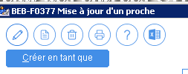 | Valérie | 03/02/2021 |  | Alban | 03/02/2021 | Validé | Valérie : Même remarque que ci-dessus Alban : Conforme à la charte graphique Skapa. On a appliqué une couleur bleu pour supprimer le coté grisé.
Question : comment savoir si les fenêtres sont en version définitive ou non, pour éviter de tester des fenêtres qui seront encore modifiées ultérieurement (les testeurs ne connaissent pas le nom des fenêtres) | Jérémie | 03/02/2021 | Fournir à Valerie listing des fenetres communes avec autres projets | Alban Rodolphe | 03/02/2021 | Validé | Vu avec Valérie (réintégrée avec nouveau style = validée) Une fenetre au nouveau style, sur un exe, est réputée validée.
Pour les fenetres TAB, l'écartement des boutons varie d'une fenêtre à l'autre. Si on n'utilise pas l'écartement standard, il faudrait définir un écartement ELAP. Et utiliser F12 puis magnétisme | John | 04/02/2021 | Corrigé sur les dernières, a reprendre sur signalement. 7 entre les boutons Utiliser le correcteur d'interface | Yoan Tous | 10/02/2021 09/03/2021 | Validé | 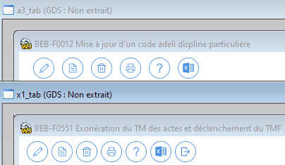 | Ok, navigation modifiée.
Les champs saisies ont été aggrandis pour être alignés, mais dans certains c'est assez bizarre d'avoir énormement de place, mais une saisie qui ne remplie même pas la moitié. Donc ce serait plus harmonieux de réduire la taille , dès que ce n'est pas nécessaire. La taille du champ aide l'utilisateur à savoir quel type de donnée, il doit rentrer. Visuellement, c'est plus simple de trouver un petit champ pour un code. Mais si ils font tous la même taille, il faut lire le libellé... | John | 04/02/2021 | Corrigé quand c'est signalé On fait au mieux pour être dans le look Skapa Si peu de champs, ajuster si possible | Rodolphe Alban Yoan Tous | 10/02/2021 09/03/2021 | Validé |  | Toujours le cas dans toutes les fenêtres.
Le bouton FERMER des fenêtre TAB est utile que pour le raccrouci clavier qu'il procure, visuellement il surchage la fenêtre, alors que la croix de la fenêtre fait le même travail | John | 04/02/2021 | Vu avec Valérie et Rodolphe, on garde pour que les clients ne soient pas déstabilisé. | Alban | 09/02/2021 | Validé |  | Ok
Pourquoi dans l'onglet "Suivi" de ce document il manque énormément de lignes ? C'est peut-être dù à un filtre, mais lequel ? | Jean-Luc | 04/02/2021 | Dû à un filtre | Rodolphe | 04/02/2021 | Validé |  | Ok
Pourquoi le bouton recherche (jumelles), n'a pas son petit cercle bleu autour, je pense que cela aurait été plus sympa. | Jean-Luc | 04/02/2021 | Suivi de la charte skapa | Alban | 09/02/2021 | Validé |  | Toujours moche, quelques boutons sans le cercle bleu, mais cela n'engage que moi.
Je suis d'accord avec Jean-Luc (juste au dessus), nous et les clients vont cliquer sur les jummelles, car l'image est au même endroit. Mais ça ne donne vraiment pas l'impression d'être un bouton. Ce n'est pas très cohérent avec les autres boutons ronds | John | 10/02/2021 | Suivi de la charte skapa A soumettre à démo direction | Alban Rodolphe Tous | 10/02/2021 09/03/2021 | A tester |  | Vous voyez que je ne suis pas le seul...
Libellé étrange sur fenêtre validée | Jérémie | 05/02/2021 | A vérifier et a corriger JG : corrigé le 05/03/21 | Yoan Jérémie | 10/02/2021 05/03/21 | Validé |  | Ok
Les coches sont différentes entre les interrupteurs et ceux des tables mémoires | John | 05/02/2021 | gabarit mis a jour, a tester. voir s'il faut passer en gris foncé | Alban | 09/02/2021 | Validé | 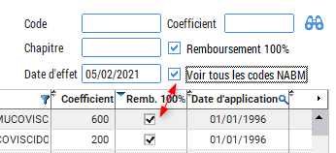 | Ok
Ce matin, il y a 216 éléments extraits, c'est beaucoup, surtout qu'en réunion on avait dit qu'on validerait au fur et à mesure... | John | 10/02/2021 | réintégration en cours | Yoan | 10/02/2021 | Validé |  | Pas cool...
Apparence fenêtre modifiée sur payant et débiteur | Jérémie | 01/02/2021 | A tester avec Jérémie Jérémie le 10/02/21 : accès consultations donné à Yoan | Alban Yoan | 10/02/2021 | Validé | 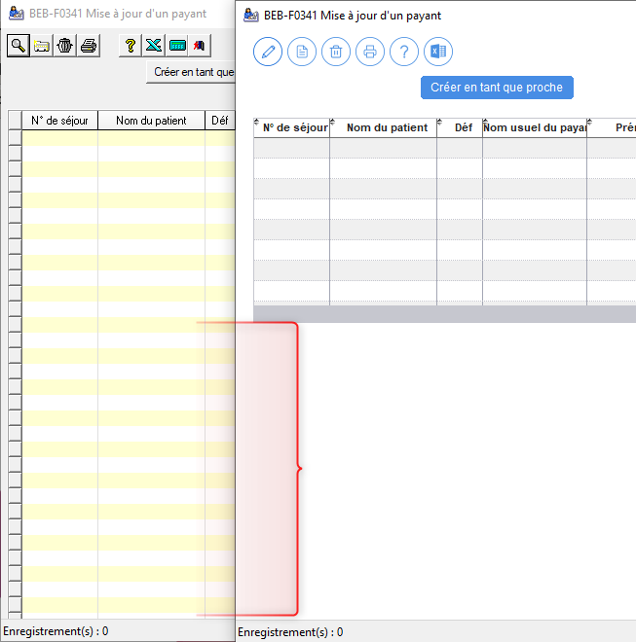 | J'ai effectué la modification et la navigation : Ok
ecran menu 1280*1024 | Alban | 10/02/2021 | a vérifier si elle fonctionne avec assenceur | Rodolphe Jérémie Alban | 10/02/2021 | Retour de tests | A voir coté DIFF si des clients existent avec des petites résolution | Ok
Apparence fenêtre modifiée : le séparateur a disparu et l'ancrage du bouton Légende incorect | Jérémie | 10/02/2021 | A remettre / corriger 19-02-21 : Corrigé - Yoan | Rodolphe Yoan | 19/02/2021 | Validé |  | Ok
Pour les champs qui contiennent du code SQL ou WLangage, il faut garder une police avec tous les caractères de même largeur exemple COMPDYN | John | 10/02/2021 | police du gabarit (courrier) M_SAI_Police_Fixe appliquée 19-02-21 : Corrigé - Alban | Alban | 19/02/2021 | Validé | 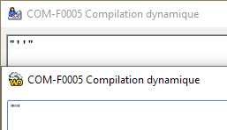 | Ok
Les champs de saisies multiligne ont l'ascenseur, qui donne l'impression d'être vide. vu dans ID_FIC et COMPDYN | John | 10/02/2021 | Gabarit à revoir sur les couleurs 19-02-21 : Corrigé - Alban | Alban | 19/02/2021 | Retour de tests |  | On ne voit pas la différence entre la partie scrollable et la partie fixe.
Par rapport à l''ancienne version, on a du mal à voir la différence entre la partie non scrollable d'un ascenseur horizontale, et la partie scrollable | John | 10/02/2021 | Gabarit à revoir sur les couleurs | Alban | 19/02/2021 | Validé |  | Modifié par Alban dans le gabarit.
J'ai déjà donné plusieurs fois mon avis sur le fait que chaque fenêtre soit testée par le développeur (au moins en fenêtre seule avec la touche F9 pour TAB et VIS) Avec MV_TAB voici un exemple de la différence de rendu entre dans l'éditeur WinDev et en exécution Le 25/02/2021, MV_TAB n'est toujours pas corrigée | John | 10/02/2021 | Test à faire en execution si frenetre trouvée sinon commentaire à mettre | Rodolphe | 19/02/2021 | Validé | 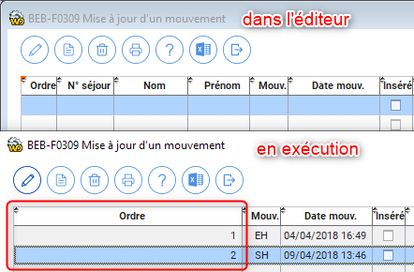 | J'ai modifié la taille de la fenêtre qui était beaucoup trop grande, du coup comme il n'y avait pas assez de colonnes à afficher, Windev comble l'espace en agrandissant la première colonne, ainsi que la nature du bouton "Modifier" pour éviter le focus.
Le tampon "Dossier clos" n'apparait plus : fiche d'un séjour | Jérémie | 15/02/2021 | se_fic a vérifier 19-02-21 : IMG présente - Alban | Alban | 19/02/2021 | Validé | 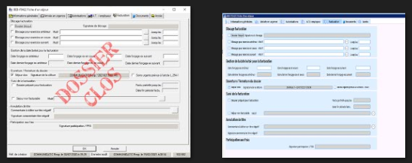 | Ok
Sur Svr-test2 (en tse), l'apparence d'ensemble me parait peu lisible et pas joli, non ? | Jérémie | 15/02/2021 | Oui, passage en roboto au lieu de roboto condensed, a récupérer du GDS et a tester. windows serveur en dehors des prérequis. | Alban Rodolphe/Alban | 15/02/2020 19/02/2021 | Validé |  | C'est toujours le cas, voir à la prochaine installation de la version intermédiaire sur les serveurs de tests.
Pb apparence menu | Jérémie | 15/02/2021 | PB de police (ou autre à confirmer) Alban et Rodolphe creuse le sujet | Rodolphe | 0 |  | 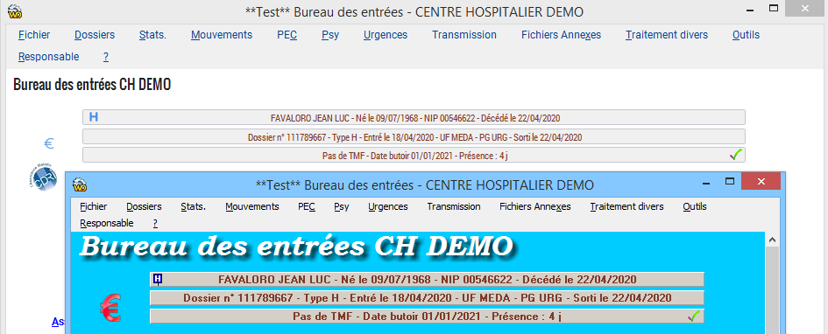 | Bien que la nouvelle fenêtre menu soit beaucoup plus grande que l'ancienne, les informations du bandeau sont beaucoup moins lisibles, dù à une police plus condensée.
Sur srv-test4, la police semble ne pas s'être installée Ajout 16/02 : je ne comprends ta réponse Alban, sur la capture de srv-test4, on voit bien que c'est la version 2K20.10.BAB, et il y a visiblement un problème J'ai relancé la mise à jour client, et maintenant c'est ok sur srv-test4. Ce serait bien de comprendre ce qui s'est passé... | John | 15/02/2021 | oui, c'est installé sur srv-test1 et 2 A tester après la prochaine version | Alban Alban | 15/02/2021 19/02/2021 | A tester | 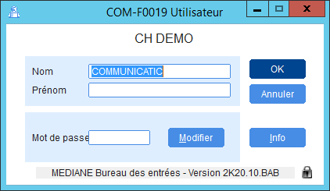 | Comme vu un peu plus haut, à retester lors de l'installation de la prochaine version intermédiaire sur les serveurs de tests.
L'image actuelle du BE fait 80*84 (dimensions très étranges) Il est préférable que l'icone gère différentes dimensions, avec certaines adaptations si besoin (exemple l'icone des régies en 16*16) Il faudrait demander à skapa, de nous faire des icones avec au moins les images aux formats 16*16, 32*32 et 48*48 inclus dedans (un format .ICO peut contenir plusieurs images) | John | 15/02/2021 | C'est provisoir, on attend les consignes de laurence pour la version définitive des icones à utiliser | Alban | 15/02/2021 | Test en cours | 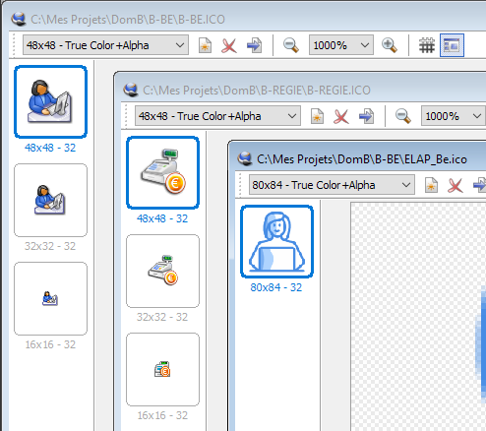 | Le logo n'a pas bougé. 80*84
Champ jaune qui est resté vert | Jérémie | 15/02/2021 | normal, le gabarit n'est pas réapliqué sur cette fenêtre depuis le passage en jaune. Bientôt quand l'intégralité du BE sera en style Skapa, on répliquera a l'ensemble du projet et donc l'intégralité des fenêtres. | Alban | 16/02/2021 | Validé | 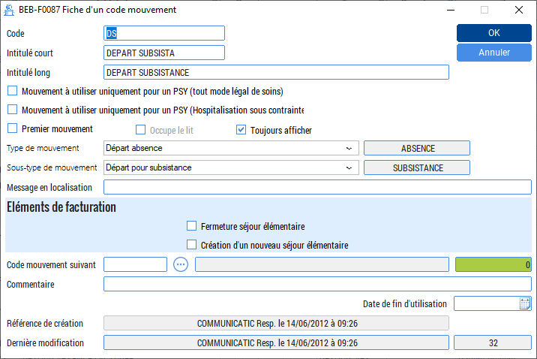 | Ok
Champ jaune qui est resté vert | Jérémie | 16/02/2021 | normal, le gabarit n'est pas réapliqué sur cette fenêtre depuis le passage en jaune. Bientôt quand l'intégralité du BE sera en style Skapa, on répliquera a l'ensemble du projet et donc l'intégralité des fenêtres. | Alban | 16/02/2021 | Validé |  | Ok
Trait résiduel | Jérémie | 16/02/2021 | A corriger Corrigé : 19-02-21 | Alban Yoan | 19/02/2021 | Validé |  | Ok
Champ mordu | Jérémie | 16/02/2021 | Oui, a corrigé le libellé change en mode execution | Alban Yoan | 16/02/2021 | Validé | 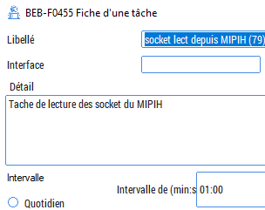 | Ok
Chevauchement de champ | Jérémie | 16/02/2021 | Oui, a corrigé le libellé change en mode execution | Alban Yoan | 19/02/2021 | Validé | 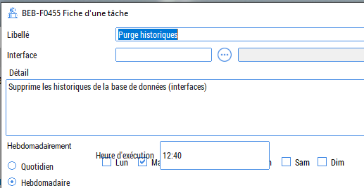 | Ok
Cohérence des boutons allumés par défaut : lors de la création d'un dossier, lorsque l'on est sur la "Mise à jour d'un payant", il n'y a aucun payant ni aucune rubrique, or dans la partie haute, seul le bouton "Modifier" est allumé alors que ça devrait être le bouton "Nouveau" ou aucun, et il s'allume au survol du bouton. Phénomène constaté sur plusieurs fenêtres. | Jean-Luc | 16/02/2021 | le bouton à le focus Bouton validation a changer au fil de l'eau F0314 et F0364 mis à jour [AM 20210222] | Alban | 19/02/2021 | Pour mémoire | 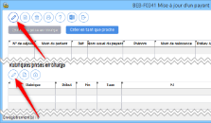 | Vu avec John, le type de bouton repasse en "Valider" et la couleur de la 4ème image à changée. OK
Idem | Jean-Luc | 16/02/2021 |  |  |  | Pour mémoire |  | OK
Pictogramme pixélisé | Jérémie | 16/02/2021 | picto a changer / en cours IH_TAB ER_TAB Bilan ... | Alban | 19/02/2021 |  | 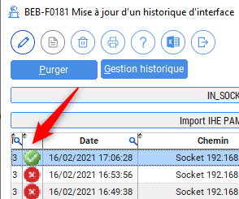 | Vu avec Alban le vendredi 12 mars, voir avec Skapa.
Dans la fiche de l'assuré (A0_FIC), on a un onglet "mutualiste", qui contient qu'un bouton. C'est pour des raisons historiques que l'on a fait ça. Mais maintenant ça fait des années que le mutulaistes est accessible à côté du bouton flou "Assuré". On devrait supprimer les onglets de cette fenêtre. Et soit mettre le bouton mutualiste sur le côté avec les autres, soit le supprimer | John | 17/02/2021 | Suite réunion skapa du 22/02 Suppresson de l'onglet et suppression du bouton par John | John | 19/02/2021 | Validé | 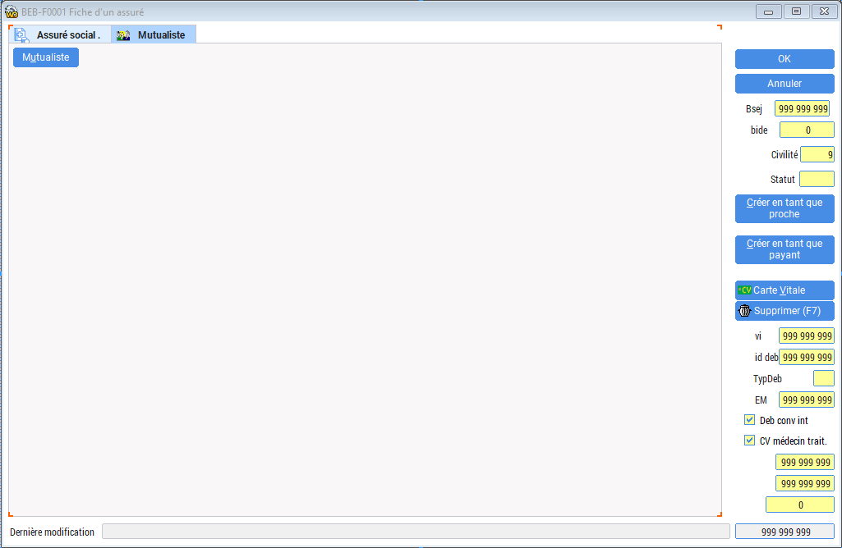 | Ok
Dans la gabarit, il faudrait faire que les styles utilisées dans toutes les applications WinDev, par exemple un bouton "supprimer acte" n'y a pas sa place On peut mettre un style bouton petit bouton (30*30) sans image, et mettre l'image directement dans le projet (ce qui était fait avant) | John | 17/02/2021 | on laisse le principe du Gabarit | Alban | 19/02/2021 | Validé
L'espacement vertical entre les champs est très variable Il va de l'espacement standard dans SE_ID_VIS à 6 px à 21 dans ID_FIC dans onglet INS | John | 17/02/2021 | uniformisation au mieux choix groupe de travail Correcteur d'interface | Alban Tous | 19/02/2021 09/03/2021 | Pour mémoire
L'espacement en bordure de fenêtre est en standard de 6 px, on se retrouve avec un espacement de 3 px à 19 px | John | 17/02/2021 | uniformisation au mieux choix groupe de travail | Alban | 19/02/2021 | Pour mémoire
L'alignement n'est plus respecté | Jean-Luc | 18/02/2021 | A corriger Corrigé : 19-02-21 | Alban | 19/02/2021 | Validé | 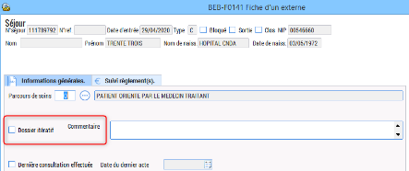 | Modifications sur alignement et style des champs référence. OK
Dans la fiche d'une identité le libellé du champ sexe n'est pas le même que tous les autres champs de saisies | John | 19/02/2021 | Ajout d'un libellé spécifique et correction | Alban | 19/02/2021 | Validé |  | Ok
Les libellés encadrant certaines notions sont beaucoup trop gros Perso, je verrais une taille similaire à ce qui est utilisé dans les onglets | John | 19/02/2021 | Choix groupe de travail Aucune modif à faire, on garde l'actuel | Alban | 19/02/2021 | Validé | 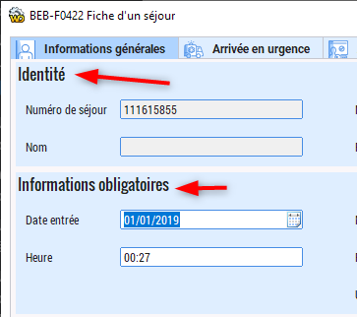 | Ok
Dans la fiche d'un séjour les boutons OK et annuler sont en bas à droite, ce qui est assez étrange comme position. | John | 19/02/2021 | à mettre en haut a droite sur cette fenêtre SE_FIC On applique ça sur plusieurs fenêtres depuis un moment, à corriger celle non faite A corriger | Alban Yoan Tous | 19/02/2021 09/03/2021 | Validé | 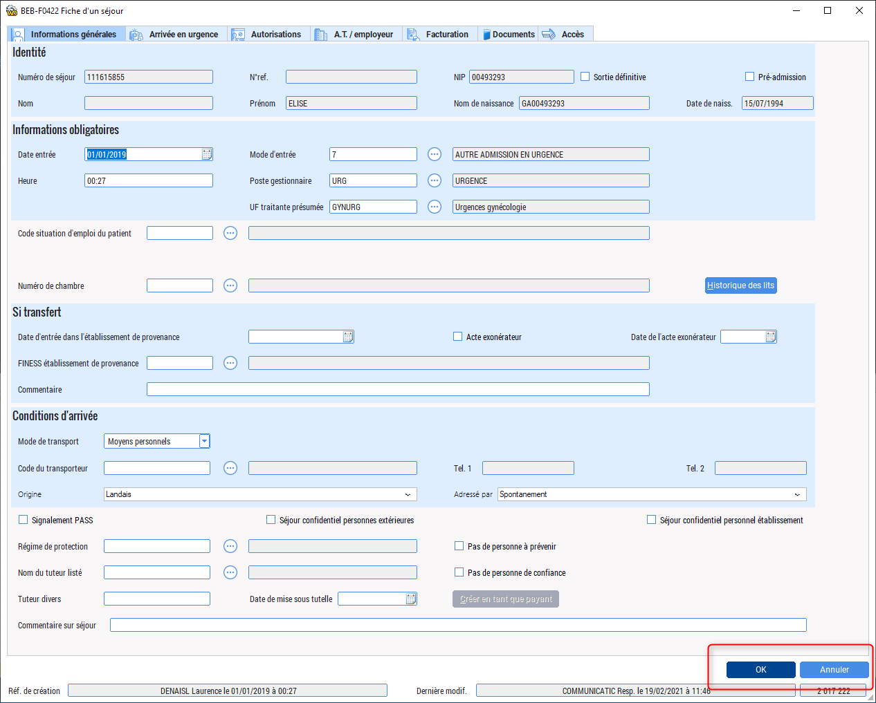 | Modifications diverses faites et boutons mis en haut à droite. Ok
BEB-F0363 Fiche d'un mode légal de soins psychiatrique (PL_FIC) 1) La fenêtre gère 2 plans, ils n’ont pas été pris en compte 2) Dans les 2 onglets, il y a 2 fois les mêmes champs, avant quand on passait d’un onglet à l’autre, il était placé à l’identique, maintenant non 3) la fenêtre est bien trop large, il y du vide sur le côté, et les champs sont très étirés par rapport à leur contenu max 4) il faut mettre à jour le cadre, qui est maintenant plus grand 5) ce n’est pas clair qu’il s’agit d’un bouton clicable, et pourquoi une double enveloppe pour récupérer une seule adresse ? +) IMG_FILIGRANE n'est pas centrée ? | John | 22/02/2021 | correction en cours A corriger | Yoan Tous | 09/03/2021 | Validé | 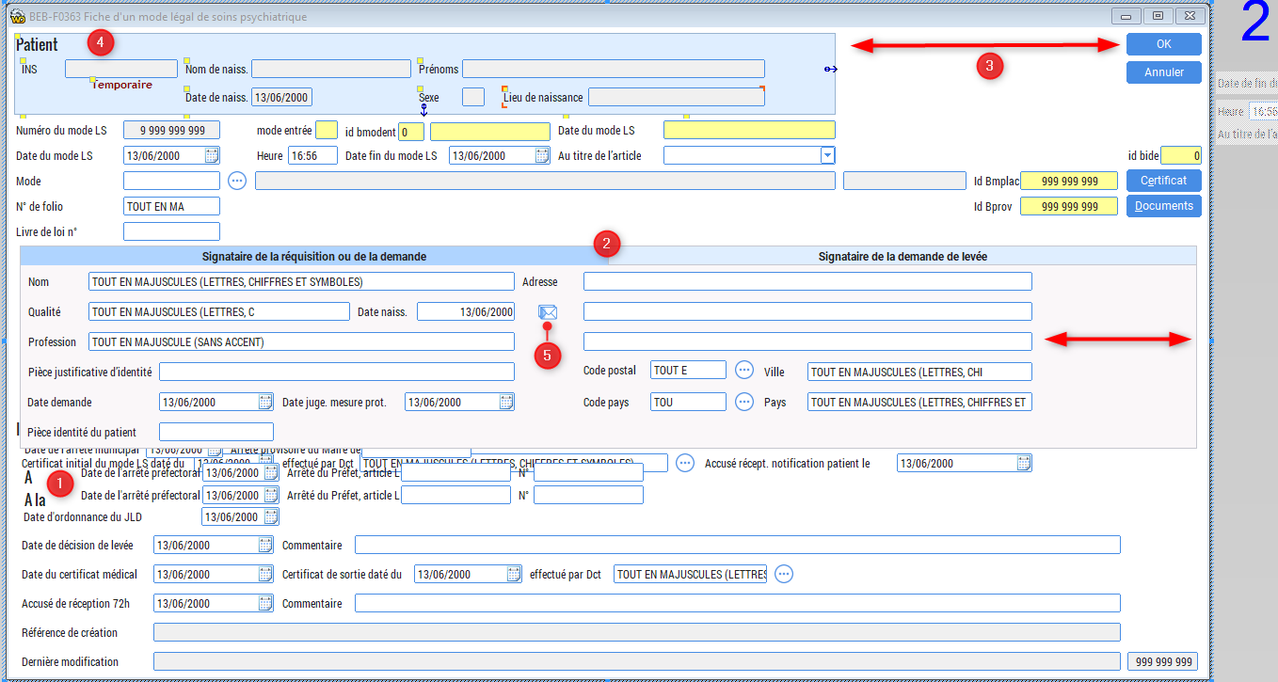 | Fenêtre entièrement reprise. Ok
Les combos contenant une table mémoire ont plusieurs problèmes : 1) le libellé n'est pas en roboto 2) le bouton pour déployé la liste est ... bizarre 3) la poignet de sélection déborde | John | 22/02/2021 | correction en cours [AM] corrigé le 25/02 John va regarder mettre bleu clair pour sélection | Yoan | 09/03/2021 | Validé | 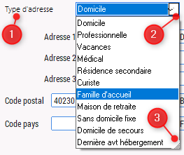 | Ok
les combos contenant une liste ont le texte sélectionné peu visible | John | 22/02/2021 | Correction du gabarit en cours par Alban [AM] corrigé le 25/02 | Yoan | 24/02/2021 | Validé |  | Ok
pour les 2 points au dessus, je tiens à préciser qu'avant les types de combos étaient visuellement identique, car c'est la même utilisation pour nos clients. Donc il faut faire en sorte que ça soit encore le cas pour cette refonte visuel | John | 25/02/2021 |  |  |  |  |  | Ok
Fenêtre BEB-F0045 Médecins d'un séjour (BM_TAB) Points corrigés le 24/02 par YJ : 3) La barre du p de praticien est coupée 6) Bouton collé au bord Point corrigé au 25/02 : 1) La fenêtre peut être plus réduite que la taille initiale, et ça pose pb Point à corriger au 25/02 fin journée: 2) Le libellé est trop court, du coup on ne voit pas la date (la date en rouge) 4) Les boutons ne sont pas adaptés 5) Il y a 4 types de médecins, donc il y aura au max 5 lignes (avec la dernière ligne de saisie) (6 avec médecin traitant, uniquement pour communicatic) | John | 22/02/2021 | Point 1 : Problème réglé ! (modif taille ok) Point 2 : Problème réglé ! (date bien visible) Point 3 : Problème réglé ! Point 4 : Point 5 : Pas de modif (sinon taille exotique à prévoir) Point 6 : Problème réglé ! | Yoan | 24/02/2021 | Validé | 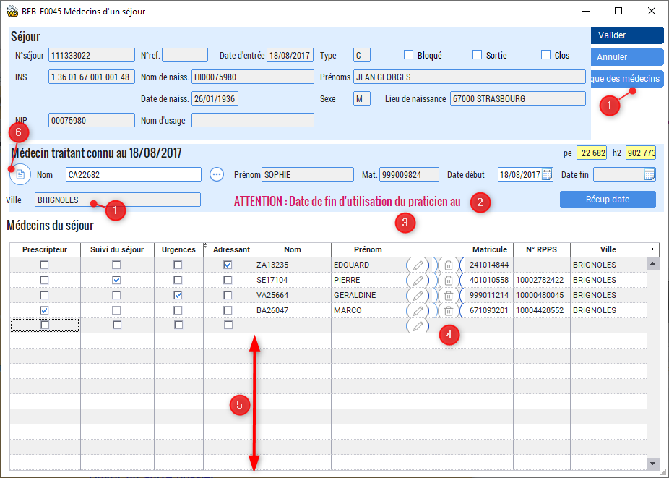 | Modifiée : Ok
bug dans la procédure qui change les images selon le type de séjour sans avoir besoin de tester l'image ELAP_Ambulatoire_menu.pngf ne pourra pas être chargée | John | 24/02/2021 | à voir avec Alban corrigé [AM] 25/02/2021 | Yoan | 24/02/2021 | Validé | 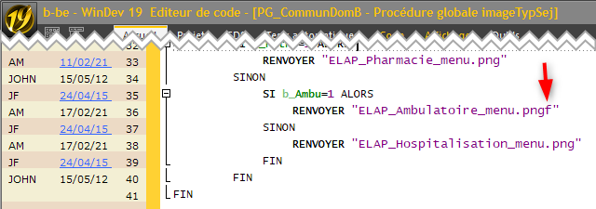 | Ok
Retour de tests de BM_TAB (ligne 51) J'ai mis une capture d'écran de l'ancienne version avec les mêmes données: 2) la date de fin du médecin est bien affichée 5) le tableau est à la bonne hauteur, on ne peut pas rentrer plus de données PLUS sur la nouvelle fenêtre, il faudrait réduire les colonnes interrupteurs et celles des boutons pour donner de la place à celles qui peuvent en avoir besoin. | John | 25/02/2021 |  |  |  | Validé | 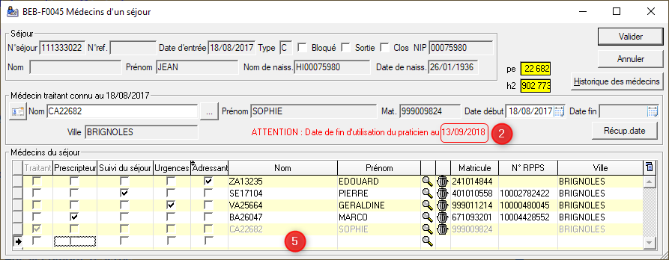 | Modifiée : Ok
Sujet à disctuer : comment aligné les champs "zone libellé bleu" avec les champs des zones bleu. Est ce que l'on doit aligner les champs entre eux ? (option rouge) Est ce que l'on doit aligner les champs hors "zone libellé bleu" avec cette dernière (option verte) | John | 25/02/2021 | Vert préconisé , mais au cas par cas | Tous | 03/03/2021 | Validé | 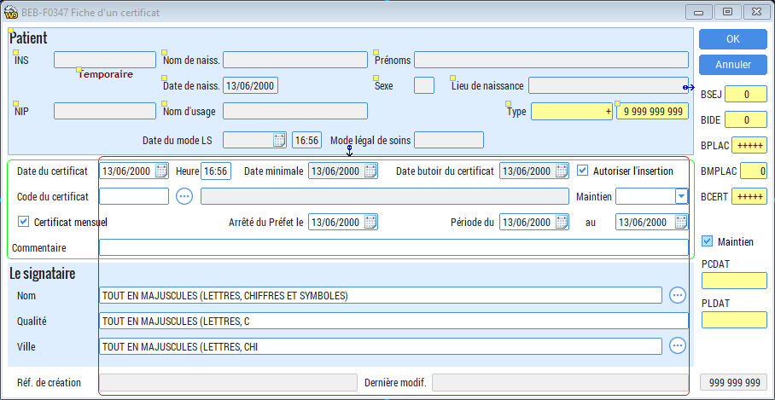 | Modifiée : Ok
DAns les fenêtres FIC, les champs référence de création, référence de modification, et la clé (tout en bas à droite) avaient historiquement un style "bosse" qui les différenciaient des autres champs se saisies non saisisables Donc si on applique la même logique, ils devraient être différents des champs de saisies inactifs (qui garde le cadre bleu) Dans des fenêtres ils ont un cadre gris (ok pour moi), et dans d'autres un cadre bleu (pas ok pour moi) | John | 25/02/2021 | Les zones de références doivent être avec liseret gris |  |  | Pour mémoire
Proposition de nouvelle image "Carte Vitale" ELAP_carte_vitale.png | John | 25/02/2021 | reprendre les autres images ID_FIC SE_ID_VIS |  |  | Validé |  | Modifiée, Ok
Mis à part l'aspect pixélisé à corriger (voir plus haut), le rendu est beaucoup moins lisible qu'auparavant. Voir ci-contre AVANT>>APRES Est-il possible de remettre les icones pécédents ? | Jérémie | 26/02/2021 | trouvé une coche verte dans : |  |  |  |  | Vu avec Alban le vendredi 12 mars, voir avec Skapa.
Idem point ci-dessus | Jérémie | 26/02/2021 | choisir un picto ici : https://www.iconfinder.com/search/?q=check&price=free | Tous | 09/03/2021 |  | 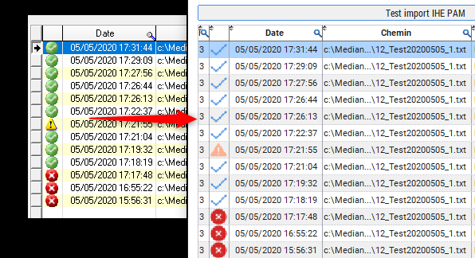 | Vu avec Alban le vendredi 12 mars, voir avec Skapa.
Ancrage incorrect | Jérémie | 26/02/2021 | A corriger | Tous | 09/03/2021 | Validé | 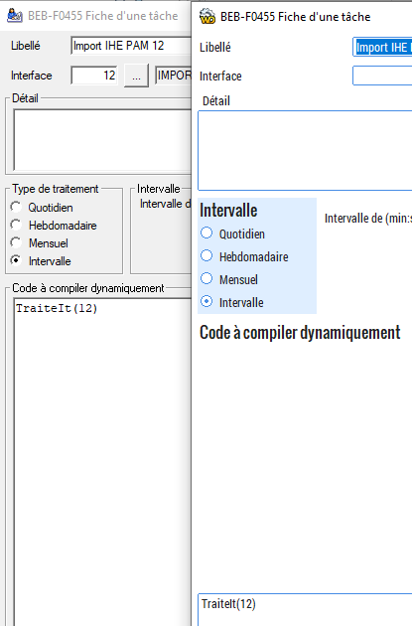 | Modifié : Ok
Perte couleur jaune | Jérémie | 01/03/2021 | A corriger |  |  | Validé |  | Ok
Dans le Bouton CDRi, en plus d'être moche, lorsque l'on clic dessus, le libellé se déplace. (fenêtre "se_id_vis") | Jean-Luc | 01/03/2021 | arrondir les angles de l'image | John |  | Validé |  | Ok, le logo CDRi a été modifié, le décallage du titre du bouton lors du clic se fait sur tout les boutons qui comportent une image.
Problème dans la taille d'origine sur la fenêtre "cdri_appel". | Jean-Luc | 02/03/2021 |  | John |  | Validé |  | Modifiée, Ok
Problème d'affichage des icones dans le tableau de la fenêtre "bm_tab" | Jean-Luc | 02/03/2021 | A corriger |  | 09/03/2021 | Validé | 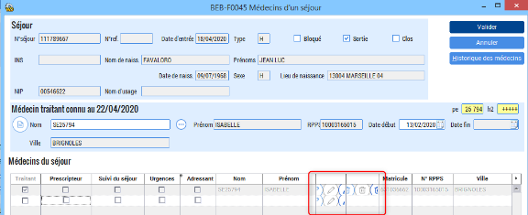 | Modifiée, Ok
FENERREUR fenêtre de gestions des erreurs : 1) On voit des bouts de champs en mode réduit 2) Le code de l’erreur est rogné, car avant le libellé était au-dessus et pas à côté 3) L’image pour l’erreur est mal choisie, tous les utilisateurs de l’application ont l’habitude du « feu rouge », ça aurait bien de garder l’idée 4) Les boutons pour le support web et le support sont bien trop petits, avant ils étaient gros, et c’était voulu 5) Pourquoi le bouton support web a un cercle autour, et que support non ? 6) Les champs application et établissement ne sont pas alignés 7) Pourquoi mettre un fond gris pour le champ erreur ? il était exprès en fond blanc pour faciliter la lecture (pour le fax). En tout cas pas cohérent avec les autres champs 8) Le bouton debug est uniquement pour les dev dans le projets, c’était inutile de faire faire une nouvelle image, et perso je trouve l’image précédente plus sympa Je n’ai pas fait de captures, car ça prend trop de temps, le dev qui fait les corrections peut me demander des explications. | John | 03/03/2021 | A corriger |  | 09/03/2021 | Test en cours |  | Modifications apportés : 1) Ok, 2) Ok, 3) à voir, 4) à voir, 5) Ok, 6) Ok, 7) Ok, 8) à voir
TT_FIC fiche d'un titre: 1) le tableau d'historique n'a pas été pris en compte, donc il apparait au mauvaise endroit 2) l'espace vertical entre les champs est variables ... 3) il y a des alignements pour les interrrupteurs qui auraient pu être fait 4) fenêtre trop large pour les données 5) dans le tableau des rubriques, les noms de colonnes sont tronquées | John | 04/03/2021 |  |  |  | Validé |  | 1) Ok 2) Ok 3) Ok 4) Ok 5) Ok
PE_TAB mise à jour des médecins plusieurs libellés colonnes sont tronqués en mode TAB2VIS, les champs de récherches étaient mal placés, le bouton légande étaient sur un autre champ | John | 05/03/2021 | corrigé | John | 05/03/2021 | Validé |  | Ok
Le bandeau est devenu l'élément le moins lisible de la fenêtre, cela ne va pas plaire du tout au client, à juste titre | Jérémie | 08/03/2021 | A corriger par Alban | Tous | 09/03/2021 | Validé | 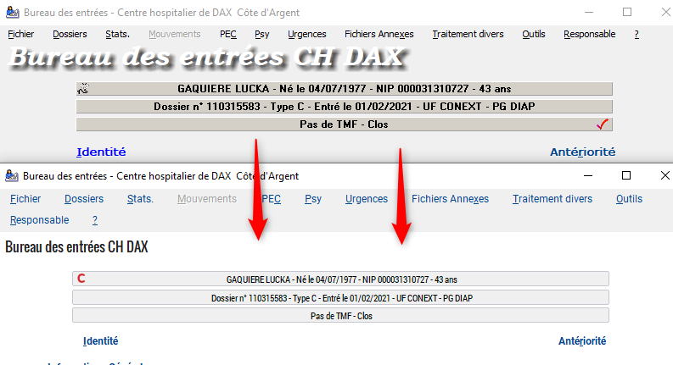 | Ok
Colonne "perdue" | Jérémie | 08/03/2021 | Corrigé | Jérémie | 08/03/2021 | Validé | 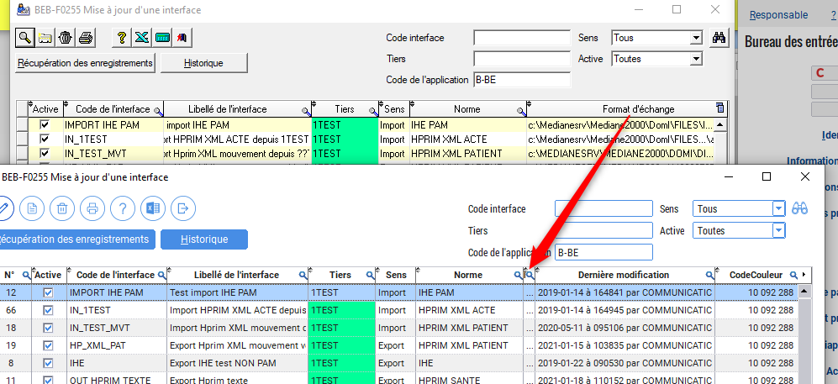 | Ok
correction sur code biogie NB_FIC et NB_TAB | John | 08/03/2021 | corrigé | John | 08/03/2021 | Validé |  | Ok
SE_ID_VIS : correction pour le contenu des dates entrées sorties | John | 11/03/2021 | corrigé | John | 08/03/2021 | Validé |  | Ok
SE_ID_VIS : correction en ouverture après clic « Ouvrir un dossier du même N.I.P. » la 2ème ligne de bouton mangeaient le 1er tableau | John | 11/03/2021 | corrigé | John | 08/03/2021 | Validé |  | Ok
SE_ID_VIS : correction des menus contextuels (ils avaient été oubliés...) | John | 11/03/2021 | corrigé | John | 08/03/2021 | Validé |  | Ok
SE_ID_VIS : correction largeur si fenêtre en mode affichage agrandie, puis réouverte en mode recherche | John | 11/03/2021 | corrigé | John | 08/03/2021 | Validé |  | Ok
SE_ID_VIS : nouvelle image CDRi | John | 11/03/2021 | fait | John | 08/03/2021 | Validé |  | Ok
tous les champs avec saisie proposée ont un le nom du champ alors qu'avant non à droite version compilée 2K20.10.BBF, à gauche projet du jour SE_ID_VIS : | John | 11/03/2021 |  |  |  |  | 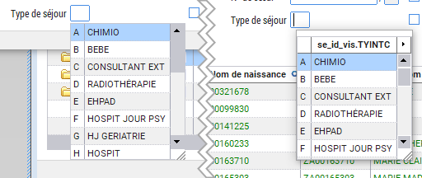 | Ok
L'application semble ramer quand on joue avec les ascenseurs La différence est nette par rapport à la version 2K20.10 Vu avec JLF en particulier sur : PE_TAB « ABC-F0015 Mise à jour d'un praticien » | John | 11/03/2021 |  |  |  | Validé |  | comme vu avec JMB, je pense que le gabarit est plus lourd graphiquement, d'où des lenteur d'affichage par rapport à l'ancienne version.
suppression EmisBordAnnOld | John | 15/03/2021 |  | John | 15/03/2021 | Validé
corection EmisBordAnn champs dans le style police fixe | John | 15/03/2021 |  | John | 15/03/2021
O-REQ : le bouton OK ne répond plus en cas de validation par la touche "entrée' | Jérémie | 23/03/2021 |  |  |  |  | 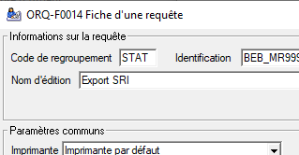
O-REQ / ORQ-F0014 Fiche d'une requête : les boutons non centrés un bouton mangé la poignée d'agrandissement n'est plus fonctionnelle | Jérémie | 23/03/2021 |  |  |  |  | 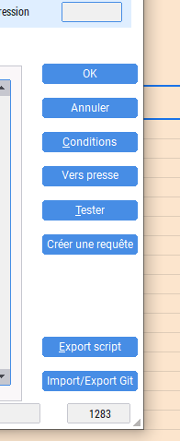
Fenetre "oui/non", "erreur" ou "confirmer" sont encore à l'ancien style | Jérémie | 24/03/2021 |  |  |  |  | 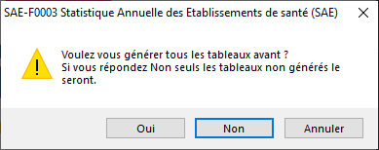

Tests effectués
Date du test | Application | Code Fenêtre | Module | Résultat | Date correction | Corrigé par | Commentaires |  | Réponse |  | Avis personnel sur ce nouvel affichage
04/03/2021 | Bureau des Entrées | BEB-F0236 | Fiche identité | Validé |  |  | A la création d'un dossier uniquement, il n'est pas possible de saisir entièrement dans toutes les cases en dessous des numéros de téléphone. |  |  | SIMONI Caroline | Positif | Négatif
04/03/2021 | Bureau des Entrées |  |  | Validé |  |  | Lors de la création d'un dossier, si on saisit plusieurs chiffres sans être dans un champ, la fenêtre se ferme et passe à la suivante. |  |  | Serveur test 2 | Dans les onglets documents, possibilité de scanner directement? | Pourquoi ne pas enlever les jumelles et mettre le bouton "rechercher" comme on peut le voir dans la fiche "BEB-F0516
04/03/2021 | Bureau des Entrées | BEB-F0236 | Fiche identité | Validé |  |  | Pourquoi ne pas mettre une icône ou changer la couleur des boutons "Proche" et "Médecin traitant" à droite lorsqu'un champ est renseigné. Pour indiquer qu'une saisie à été faite sans avoir à rentrer dans la fiche? |  | Sur un dossier ouvert, si on survole les proches, une bulle affiche le nombre de proches déjà enregistré et s'il y a un médecin, le bouton apparaît en vers en plus d'indiquer le nombre d'enregistrement. |  | Nombreuses possibilités d'extraire les données vers Excel | Pourquoi lorsque l'on ouvre l'onglet "Informations générales" la fiche qui s'ouvre s'appelle différemment: "fiche d'un séjour". Plus logique de donner le même nom... comme pour les autres fiches.
04/03/2021 | Bureau des Entrées | BEB-F0422 | Fiche d'un séjour | Validé |  |  | Une fois le code FINESS sélectionné, le nom de l'établissement ne s'affiche pas à côté, la case reste grisée. |  |  |  | Visuel plus agréable par les couleurs et les petits logo (ambulance, bébé...) Je trouve les couleurs plus adaptées pour un établissement de santé | Suggestion: remplacer le plan de facturation "sur un seul séjour" par "sur un seul dossier" ou "Au dossier" pour éviter toute confusion avec "sur type de séjour".
04/03/2021 | Bureau des Entrées | BEB-F0422 | Fiche d'un séjour | Validé |  |  | La case pré-admission n'est peut être pas assez mise en valeur sur la fenêtre, l'info se perd dans toutes ces données. |  |  |  | lorsque l'on veut exporter les données vers un fichier Excel j'aime beaucoup le fait que "Nouveau" soit d'une couleur différente. C'est beaucoup plus pratique tape à l'oeil: | JE N'AI PAS PU VISIONNER CERTAINS APERCUS CAR IL N'Y A PAS D'IMPRIMANTE PARAMETREE
04/03/2021 | Bureau des Entrées | BEB-F0422 | Fiche d'un séjour | Validé |  |  | Les documents certifiants étant à mettre sur la fiche identité, pourquoi ne pas mettre uniquement le type et le nom du document avec l'aperçu seulement? |  |  |  | Grâce à ce nouveau visuel j'ai découvert des données qui pourtant existaient déjà sur l'ancienne version.
04/03/2021 | Bureau des Entrées | BEB-F0131 | Fiche d'un débiteur | Validé |  |  | A la création du débiteur 1 : Lorsqu'il y a ALD, que ce soit "en rapport" ou "pas en rapport", le code risque ne s'alimente pas automatiquement. Par contre le code exo OK. | 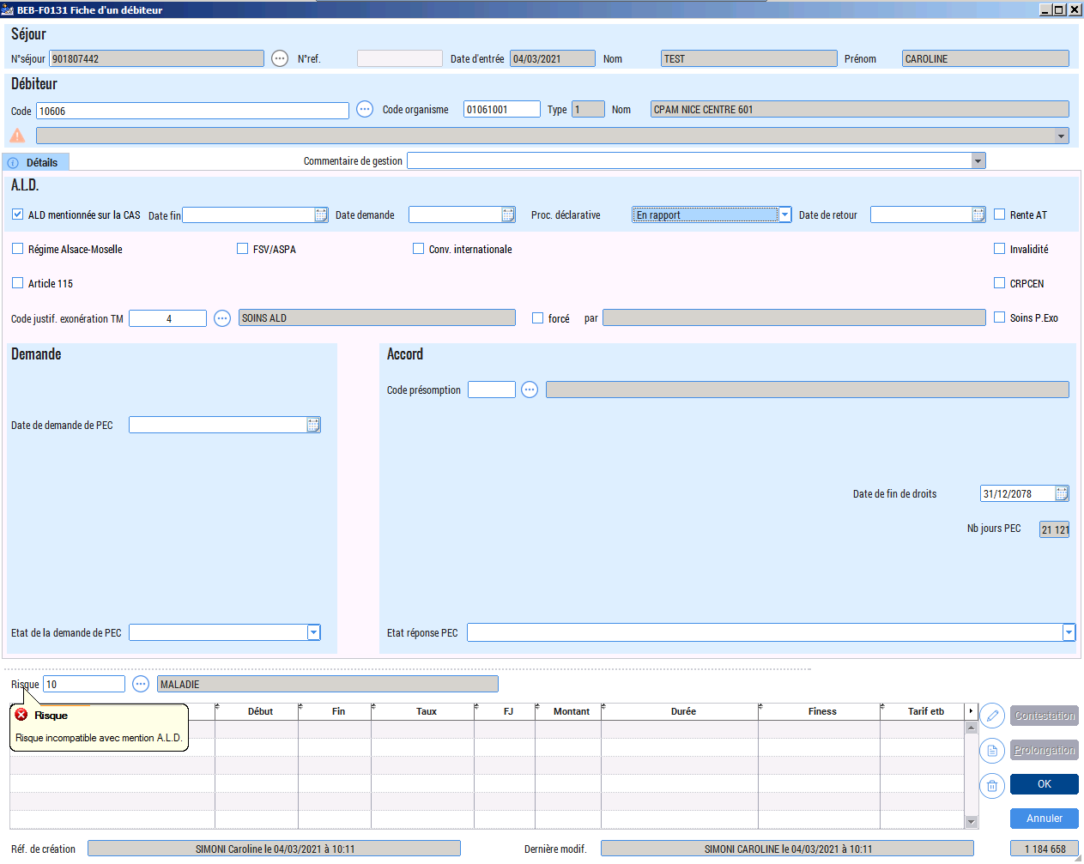 |  |  | Le fait d'avoir directement des blocages lors de la saisie dans les fenêtres, celà va limiter les erreurs blocantes dans le bilan administratif
04/03/2021 | Bureau des Entrées | BEB-F0131 | Fiche d'un débiteur | Validé |  |  | A la création d'un nouveau débiteur, l'affichage de la fenêtre est mal paramétré, il faut le faire manuellement pour avoir accès à toutes données. Et il y a un mot en 3 lettres en gras coupé on ne le comprend pas. | 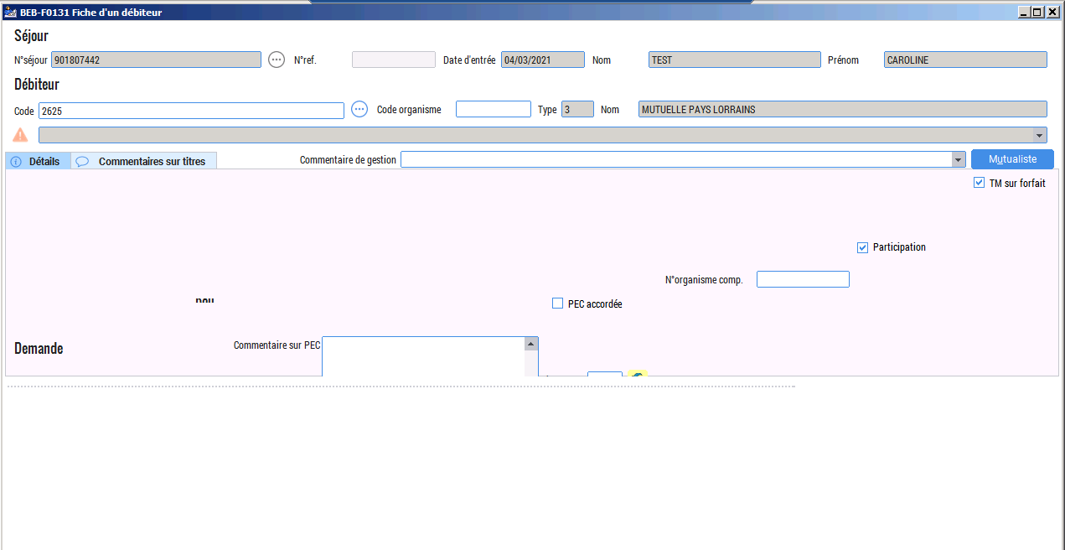
04/03/2021 | Bureau des Entrées | BEB-F0131 | Fiche d'un débiteur | Validé |  |  | Quand je retourne sur la fiche débiteur que je viens de créer, les icônes en jaunes ne sont pas correctement positionnées. Et lorsque je clique sur l'onglet "commentaires sur titres", ces mêmes îcones restent figées avec une barre grisée. | 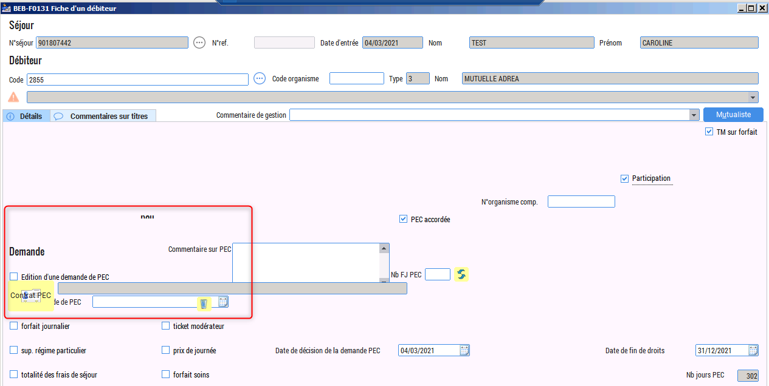
04/03/2021 | Bureau des Entrées | BEB-F0306 | Fiche d'un mouvement | Validé |  |  | Une fois renseignée, l'UF hébergement reste grisée, l'intitulé ne s'alimente pas.
04/03/2021 | Bureau des Entrées | BEB-F0306 | Fiche d'un mouvement | Validé |  |  | Il manque la case indiquant l'intitulé du lit et de la chambre
04/03/2021 | Bureau des Entrées | BEB-F0309 | Mise à jour d'un mouvement | Validé |  |  | La colonne 1 "ordre" est disproportionnée par rapport à l'information qu'elle génère en comparaison avec d'autres colonnes plus fournies. Et pourquoi pas rajouter dans cette fiche l'affichage des commentaires?

04/03/2021 | Bureau des Entrées | BEB-F0376 | Fiche d'un proche | Validé |  |  | Si on a coché la case "pas de personne à prévenir" dans la fiche d'un séjour, dans la fiche d'un proche un message s'affiche en rouge mais il est incomplet "Pour le séjour en cours, pas de"
04/03/2021 | Bureau des Entrées | BEB-F0011 | Fiche d'un mutualiste | Validé |  |  | Dans action, si on sélectionne "le patient est le mutualiste", pourquoi ne pas proposer également de récupérer le numéro de sécurité social comme pour "l'assuré est le mutualiste"? Réponse : Le numéro de sécurité sociale vient de l'assuré et non du patient. Pour pouvoir récupérer le numéro de SS, il faut choisir "L'assuré est le mutualiste".
04/03/2021 | Bureau des Entrées | BEB-F0215 | Fiche SPECIAL SOINS | Validé |  |  | A la création d'une fiche, l'affichage est complétement décalé.
05/03/2021 | Bureau des Entrées | BEB-F0236 | Fiche d'une identité | Validé |  |  | Pour armoniser l'affichage, mettre le code pays dans l'adresse de correspondance sur la gauche de la case. | 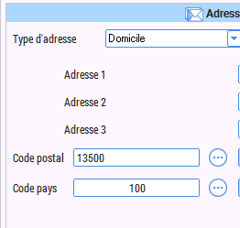
05/03/2021 | Bureau des Entrées | BEB-F0131 | Fiche d'un débiteur | Validé |  |  | Agrandir un peu la case Nb jours PEC, pour un nombre de 5 chiffres, le dernier est coupé Réponse : je ne pense pas qu'une personne ait plus de 27 ans de prise en charge. 27 * 365 = 9855 jours, mais bon, je l'ai fait quand même, on sait jamais.
05/03/2021 | Bureau des Entrées | BEB-F0131 | Fiche d'un débiteur | Validé |  |  | la case à droite: Soins P.Exo s'affiche mal | 
05/03/2021 | Bureau des Entrées | BEB-F0131 | Fiche d'un débiteur | Validé |  |  | A l'ouverture d'un débiteur créé (autre que 1), une case grisée au dessus du tableau des rubriques de PEC reste figée et inutile. (correspondrait à l'intitulé du risque pour le débiteur 1)
05/03/2021 | Bureau des Entrées | BEB-F0131 | Fiche d'un débiteur | Validé |  |  | A l'ouverture d'un débiteur 1 créé, les cases à droite Rente AT, Invalidité... se chevauchent
05/03/2021 | Bureau des Entrées | BEB-F0236 | Fiche d'une identité | Pour mémoire |  |  | A l'ouverture d'une fiche identité créée, l'affichage qui apparait n'est pas entier, pour accéder aux boutons de droite (ok, annuler, historique...) il faut utiliser le curseur du bas. Possibilité de mettre une taille unique, avec un affichage complet, que l'on ne peut pas agrandir? et pourquoi pas pour toute les grandes fiches? Comme ça les clients n'auraient plus de problème d'affichage...
05/03/2021 | Bureau des Entrées | ORQ-F0016 | Sélection d'une édition | Validé |  |  | Le visuel est celui de l'ancienne version. | 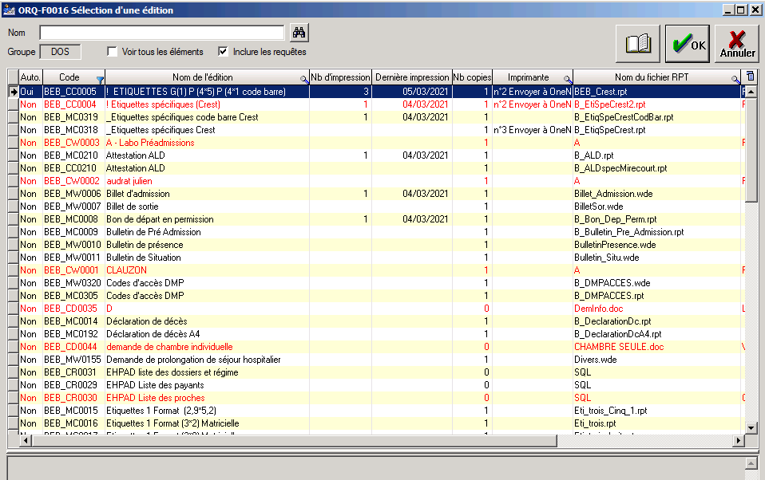
05/03/2021 | Bureau des Entrées | BEB_CC0005! | Etiquettes G(1) P (a*5) P (4*1 code barre) Cette fenêtre s'ouvre à la fin de le création d'un dossier | Pour mémoire |  |  | Le visuel est celui de l'ancienne version.
05/03/2021 | Bureau des Entrées | BEB-F0041 | Bilan administratif | Validé |  |  | Décalage dans l'affichage de la légende | 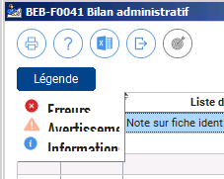
05/03/2021 | Bureau des Entrées | BEB-F0041 | Bilan administratif | Validé |  |  | Pour un avertissement, il n'est pas possible de cliquer sur l'icône "atteindre l'anomalie". Réponse : c'est le fonctionnement normal de ce bouton, il est actif seulement sur certaines erreurs.
05/03/2021 | Bureau des Entrées |  | configuration de l'impression | Validé |  |  | Le visuel est celui de l'ancienne version. Réponse : c'est normal, c'est la fenêtre de configuration de Windows. | 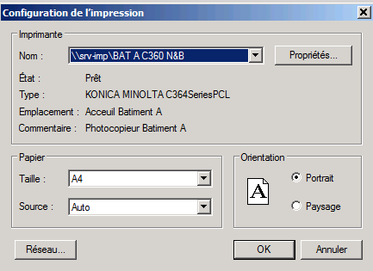
05/03/2021 | Bureau des Entrées | BEB-F0131 | Fiche d'un débiteur | Validé |  |  | sur la fiche d'un débiteur autre que 1, on a 3 lettres en gras noir qui s'affiche, on ne comprend pas le message
08/03/2021 | Bureau des Entrées | BE - F0064 | Création d'un séjour | Pour mémoire |  |  | Inverser la gomme avec les jumelles, la position porte à confusion. Et plutôt que mettre des jumelles, pourquoi ne pas mettre le mot "Rechercher" inscrit dans un rectangle? le client serait moins perdu, le logiciel serait plus clair (dans toutes les fenêtres où il y a des jumelles). Réponse : Comme je le dis depuis le début, la gomme et les jumelles devrait être dans un cercle bleu comme les autres boutons et à l'origine, la gomme se trouvait entre le bouton "sortir" et "Horloge", du coup la gomme sans cercle aurait fait tâche entre les 2, c'est pourquoi je pense qu'il a été déplacé. | 
08/03/2021 | Bureau des Entrées | ABC - F0015 | Sélection d'un praticien | Validé |  |  | "praticien extérieur" est écrit sur la légende
08/03/2021 | Bureau des Entrées | BE - F0008 | Changement état d'un dossier | Validé |  |  | agrandir la case date entrée jaune
08/03/2021 | Bureau des Entrées | BE-F0022 | Mise à jour d'un acte | Validé |  |  | Le visuel est celui de l'ancienne version. | 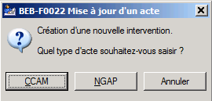
08/03/2021 | Bureau des Entrées | BE-F0023 | Fiche d'un acte CCAM | Validé |  |  | case de la date de naissance à agrandir.
08/03/2021 | Bureau des Entrées | CCAM - F001 | Recherche d'un code CCAM | A tester |  |  | Le visuel est celui de l'ancienne version. | 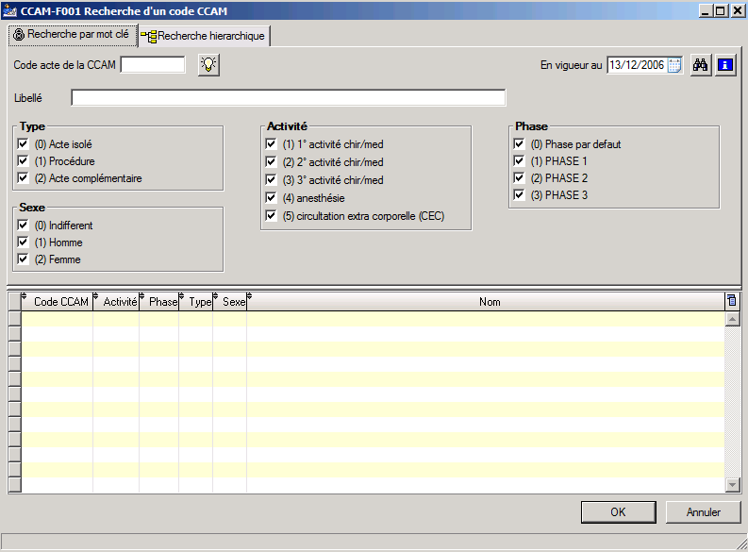
08/03/2021 | Bureau des Entrées | CCAM - F005 | Complément de saisie d'un acte CCAM | A tester |  |  | Le visuel est celui de l'ancienne version. | 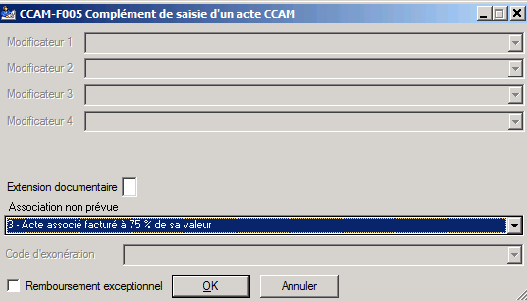
08/03/2021 | Bureau des Entrées | BEB-F0312 | Mise à jour d'une note | Validé |  |  | adapter la taille de la fenêtre | 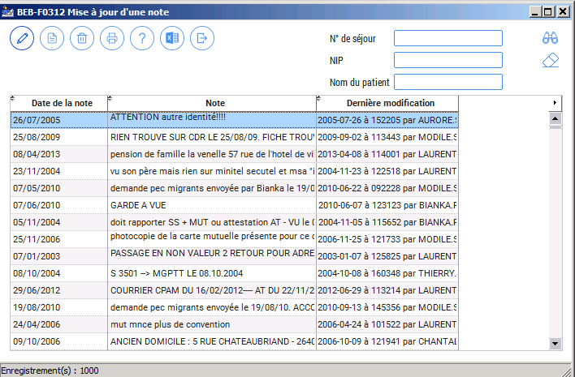
08/03/2021 | Bureau des Entrées | BEB - F0516 | Mise en fin d'itération de dossiers consultants externes | Validé |  |  | adapter la taille de la fenêtre + déplacer "critères de recherche" + "date séjour" dans le tableau du haut et du bas non alignés | 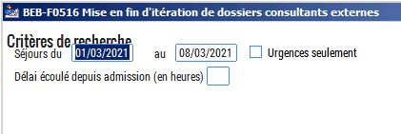
08/03/2021 | Bureau des Entrées |  | lecteur - carte | A tester |  |  | Le visuel est celui de l'ancienne version. | 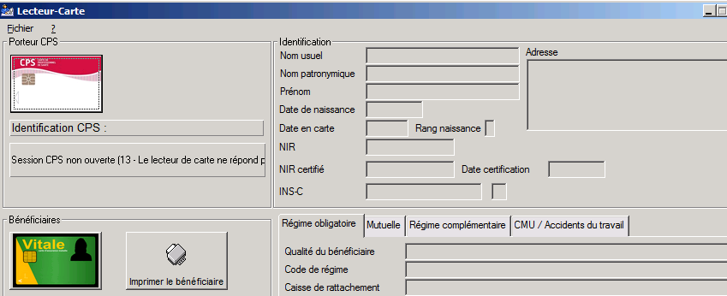
08/03/2021 | Bureau des Entrées | BEB - F0045 | Médecins d'un séjour | Validé |  |  | Médecin traitant connu: espacer "prénom" de la case = il faudrait partout armoniser les espaces entre l'intuler et la case d'un même chiffre. + les cases jaunes servent à quoi? "pe" et "h2"? et enfin on voit des dessins dans les colonnes?
08/03/2021 | Bureau des Entrées | BEB - F0216 | Mise à jour spécial soins | Validé |  |  | Il manque l'icône pour sortir de la fenêtre
16/03/0201 | Facturation |  |  | Validé |  |  | Dès l'ouverture dans l'application la doc sur les nouveautés et améliorations 2k20.10 s'ouvre automatiquement Réponse : c'est normal, à chaque nouvelle installation, la documentation des nouveautés et des mise-à-jours est lancée à la première ouverture.
16/03/0201 | Facturation | BEF-F0025 | Mise à jour d'une créance | Validé |  |  | Il y a la place d'écrire en entier "Exercice de soins" Réponse : il y a le même espace que sur l'ancienne version, de plus, si l'on veut garder l'alignement avec le champ au dessus, il est nécessaire de laisser tel quel. Il est possible de décaller toute la partie gauche pour pouvoir écrire "Exercice en entier" mais cela demande beaucoup de manipulations et d'ajustements pour un libellé dont les clients ont l'habitude voir depuis longtemps.
16/03/0201 | Facturation | BEF-F0081 | Mise à jour d'un titre de recettes | Validé |  |  | Harmoniser l'espace entre l'intitulé et la case (1 espace ou 2 espaces) partout pareil. (Le visuel est plus pertinent à l'écran ouvert qu'en image jointe à côté....)
16/03/0201 | Facturation | BEF-F0101 | Mise à jour d'une information de séjour | Validé |  |  | Harmoniser l'espace entre l'intitulé et la case (1 espace ou 2 espaces) partout pareil
16/03/0201 | Facturation | BEF-F0101 | Mise à jour d'une information de séjour | Validé |  |  | Harmoniser la taille des colonnes avec les intitulés du dessus. De plus, je ne trouve pas l'odre des colonnes logique: Nom/prénom; num sécu; poste gestionnaire; IS enrichie d''un avis; date de sortie déf.; civilité; revoir l'ordre et certains intutilés son illisibles, à cause des petites flèches en haut à gauche de chaque case Peut être augmenter d'une taille la police??) Réponse : Certaines colonnes ont étés réajustées pour que les données s'affichent dans leur intégralité, cependant, l'ordre des colonnes n'a pas été changé, car créé comme cela depuis longtemps, il y a de grande chance pour qu'il y ait de bonnes raisons pour que cela soit comme ça. De plus, le stype et les polices des caractères sont identiques dans tous les tableaus.
16/03/0201 | Facturation | BE - F0067 | Fiche d'une rubrique complémentaire | Validé |  |  | le rond avec les "..." à côté du N° de séjour ne sert à rien puisqu'on ne peut pas cliquer dessus
16/03/0201 | Facturation | BEF-F0024 | Fiche d'une créance | Validé |  |  | onglet détail: Harmoniser l'espace entre l'intitulé et la case (1 espace ou 2 espaces) partout pareil et espacer "fin facturation au" de la case
16/03/0201 | Facturation | BEF-F0024 | Fiche d'une créance | Validé |  |  | Agrandir le tableau du bas en entier il y a la place. (Dans la fiche des titres de recettes il sort correctement, pas besoin de l'agrandir manuellement).
16/03/0201 | Facturation | BEF-F0024 | Fiche d'une créance | Validé |  |  | Suggestion de modifier la couleur des onglets (couleur différente du bleu, les onglets coloré par exemple) pour les dfférencier des infos (idem pour les titres....) Réponse : impossible, ceci fait parti de la charte graphique de Skapa.
16/03/0201 | Facturation | BEF-F0024 | Fiche d'une créance | Validé |  |  | onglet redressement: Harmoniser l'espace entre l'intitulé et la case (1 espace ou 2 espaces) partout pareil
16/03/0201 | Facturation | BEF-F0024 | Fiche d'une créance | Validé |  |  | onglet souff./comp.: "créance de régularisation pour factu. complémentai" l'intitulé est tronqué
16/03/0201 | Facturation | BEF-F0024 | Fiche d'une créance | Validé |  |  | onglet Autre: "Titulaire du comtpe" se retrouve dans la case Banque
16/03/0201 | Facturation | BE - F0080 | Fiche d'un titre de recettes | Validé |  |  | Séjour: harmoniser les écritures dans les cases, soit tout écrit en à droite, soit tout écrit à gauche, en adéquation avec le reste de la fiche détail....
16/03/0201 | Facturation | BE - F0080 | Fiche d'un titre de recettes | Validé |  |  | onglet Autre: harmoniser les intitulés des cases: ex. "Banque" est décalé par rapport aux autres, l'espace entre les intitulés et les cases...
16/03/0201 | Facturation | BE - F0008 | Changement état d'un dossier | Validé |  |  | la case date entrée en jaune est trop petite
16/03/0201 | Facturation | BER-F0127 | Répartition des charges | Validé |  |  | rapprocher les cases "Répartition"et "Annuler" Réponse : ce n'est pas possible car il y a le bouton "Récupérer" qui est invisible entre les deux.
16/03/0201 | Facturation | BE-F0041 | Fiche d'une valeur au CA |  |  |  | le rond avec les "..." à côté du N° de séjour ne sert à rien puisqu'on ne peut pas cliquer dessus
16/03/0201 | Facturation | BE-F0041 | Fiche d'une valeur au CA | Validé |  |  | rapprocher "date de fin de l'application" et "Valeur de rappel" de leur case
16/03/0201 | Facturation | BEF-F0142 | Mise à jour d'un plan de facturation | Validé |  |  | lorsque l'on sélectionne le type de plan: "sur un seul séjour", la recherche se fait automatiquement sans cliquer sur les jumelles, par contre si on clique sur "sur type de séjour" ou "tous", l'automatisme ne se déclenche pas. Réponse : c'était déjà comme ça avant, selon la taille de la base, la recherche automatique peut être contraignante, c'est pourquoi il vaut mieux lancer la recherche en cliquant sur les jumelles quand c'est nécessaire plutôt que de la lancer automatiquement.
16/03/0201 | Facturation | BEF-F0142 | Mise à jour d'un plan de facturation | Validé |  |  | rapprocher les intitulés des cases
16/03/0201 | Facturation | BEF-F0086 | Consultation des historiques de facturation et émission des créances | Validé |  |  | rapprocher les intitulés des cases
16/03/0201 | Facturation | BEF_MC0048 | Compte rendu de facturation | Validé |  |  | l'aperçu est le même que sur l'ancienne version Réponse : c'est l'aperçu de Windows.
16/03/0201 | Facturation | BEF-F0086 | Consultation des historiques de facturation et émission des créances | Validé |  |  | rapprocher les intitulés des cases
16/03/0201 | Facturation | BEF-F0083 | Fiche de l'historique des émissions de créances | Validé |  |  | Centrer "au" pour la période traitée du. Et mettre la durée à droite de la case pour harmoniser l'affichage
16/03/0201 | Facturation | BEF-F0046 | Dossiers traités | Validé |  |  | rapprocher les intitulés des cases
16/03/0201 | Facturation | BEF-F0025 | Mise à jour d'un créance | Validé |  |  | saisir en entier exercice de soins (il y a la place) Réponse : il y a le même espace que sur l'ancienne version, de plus, si l'on veut garder l'alignement avec le champ au dessus, il est nécessaire de laisser tel quel. Il est possible de décaller toute la partie gauche pour pouvoir écrire "Exercice en entier" mais cela demande beaucoup de manipulations et d'ajustements pour un libellé dont les clients ont l'habitude voir depuis longtemps.
16/03/0201 | Facturation | BEB-F0181 | Suppression d'un lot de créanceS | Validé |  |  | Agrandir le tableau du bas en entier il y a la place. Comme le tableau du haut. | 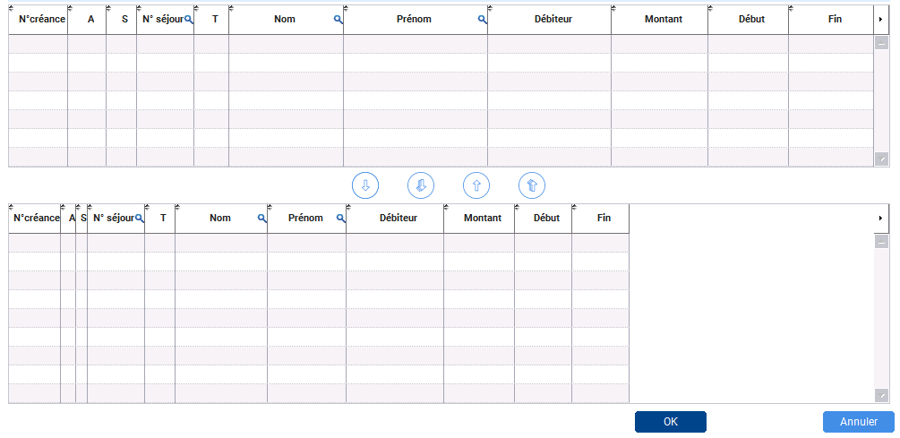
16/03/0201 | Facturation | BEB-F0181 | Suppression d'un lot de créanceS | Validé |  |  | Rapprocher la période de soins "au" de sa case, na pas l'aligner aux cases du dessous. Ainsi que la date d'émission, le type de séjour et le poste gestionnaire qui sont trop près de la sélection de la lettre budgétaire et il reste de la place vers leur case attitrée.
16/03/0201 | Facturation | BEB-F0181 | Suppression d'un lot de créanceS | Pour mémoire |  |  | Pourquoi avoir rajouté une jauge de temps lorsqu'il y a un message d'erreur ?? Ici lorsqu'une saisie est obligatoire avant de lancer une recherche Réponse : c'est un indicateur du temps qu'il reste avant que le message ne disparaisse.
16/03/0201 | Facturation | BEF-F0073 | Extraction et émission des informations de séjour | Validé |  |  | Harmoniser la saisie dans les cases, soit tout à gauche, soit tout à droite Réponse : ça toujours été comme cela, les champs alpa-numériques sont alignés à gauche et les champs strictement numériques sont alignés à droite, mais il est vrai que cela se voyait moins avant car les zones de saisie étaient plus petites.
16/03/0201 | Facturation | BEF-F0110 | Journée complémentaire | Validé |  |  | "Emission des IS" est peu visible et inscrit sur "OK" et "Annuler"
16/03/0201 | Facturation | BEF_MC0046 | "Compte ren..." on ne voit pas la suite et on ne peut pas agrandir la fenêtre de l'intitulé de la fenêtre | Validé | 26/03/2021 | John | A titre personnel je ne trouve pas joli cette saisie bleue sur ce fond vert....(une autre couleur de fond?). Et il faudra un petit temps d'adaptation pour s'habituer à ces nouvelles icônes pour qu'elles nous soient plus parlantes... | 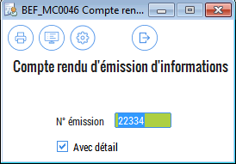
16/03/0201 | Facturation | BEF-F0213 | Enregistrement valorisation/rejet/Mise en instance | Validé |  |  | rapprocher les intitulés des cases Réponse : dans l'ancienne version, le libellé était collé à sa zone de saisie, mais rien n'était aligné. Pour avoir quelque chose de cohérent sur le plan graphique, il a été décidé d'aligner les champs et du coup certaints libellés sont éloignés de leur zone de saisie. C'est un choix qui a étté fait en connaissanece de causes.
16/03/0201 | Facturation | BEF-F0180 | Suppresion d'un lot d'informations de séjour | Validé |  |  | harmoniser l'intitulé des cases et le côté de la saisie dans la case
17/03/0201 | Facturation | BEF_MR0099 | "Décompte des journées r" on ne voit pas la suite et on ne peut pas agrandir la fenêtre de l'intitulé de la fenêtre | Validé |  |  | idem pour d'autres fenêtres: BEF_MR0078 Liste des IS valori..."; "BEF-MW0006 Information de séjour (S..."; Adapater la taille de la fenêtre avec le nombre de lettres dans le titre. Réponse : La largeur de ces fenêtres se fait automatiquement en fonction de ce qu'il y a dedans comme condition, nous n'avons pas la possibilité d'indiquer la largeur de la fenêtre. | 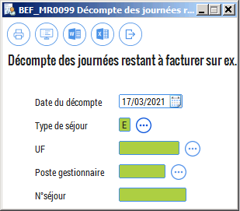
17/03/2021 | Facturation | BEF-F0086 | Consultation des historiques de facturation et émission des créances | Validé |  |  | je trouve ces icônes inadaptées par rapport à leur fonction, ce n'est pas clair. Le "V" pour modifier par exemple....
17/03/2021 | Facturation | BEF-F0086 | Consultation des historiques de facturation et émission des créances | Validé |  |  | saisir "Exercice facturé" en entier, il y a la place. Mettre les intitulés plus près de leur case et enlever les jumelles pour mettre "Recherche". Et il manque le bouton "sortir".
17/03/2021 | Facturation | ORQ-F0016 | Sélection d'une édition | Pour mémoire |  |  | A quoi sert le bouton "Edition automatique"??? car la requête qui est surlignée quand je clique dessus la requête qui est sélectionnée, elle n'est pourtant pas cochée "Edition automatique".
17/03/2021 | Facturation | BEF_MC0095 | Etat des IS avec montant | Validé |  |  | Remonter dans la fenêtre "Etat des IS avec montant"
17/03/2021 | Facturation | BEF_MR0078 | Liste des IS valoris | Validé |  |  | centrer Liste des IS valorisées avec montant et réduire la hauteur de la fenêtre | 
17/03/2021 | Facturation | BEF_MC0040 | Liste des créances émises | Validé |  |  | décaler "Type de séjour, jusqu'au, Type de débiteur, tri" vers la droite, plus près de leur case... idem pour BEF_MC0039, | 
17/03/2021 | Facturation | BEF_MC0039 | Liste des créances émises pour les dossiers externes | Validé |  |  | La sélection du "type de créance" est tronquée | 
17/03/2021 | Facturation | BEF_MC0039 | Liste des créances émises pour les dossiers externes | Validé |  |  | Dans la sélection du "type de débiteur", il y a une case vide sous le 7 qui n'ouvre rien, la supprimer | 
17/03/2021 | Facturation | BEF_MC0005 | Mémoire des créances dues | Validé |  |  | commencer "sans titre ni IS" par une Majuscule comme les 2 autres données | 
17/03/2021 | Facturation | BE -F0054 | Sélection d'un type de séjour | Validé |  |  | descendre les deux icônes "V" et X" qui sont trop proches de la barre du haut. (idem BE -F0052) Lorsque l'on pointe la souris sur le "V" il n'y a pas d'explication qui s'affiche comme pour "X" = Annuler ou "rechercher" pour les jumelles.
17/03/2021 | Facturation | BEF_MC0046 | Compte rendu d'é... | Validé |  |  | descendre "compte rendu d'émission d'informations", ou réduire la case | 
17/03/2021 | Facturation | BEF_MC0079 | Liste des I.S en instance de valorisation | Validé |  |  | IVG est écrit partout "IVG", sans les "." donc écrire également IVG dans la sélection des "Type d'I.S. Et idem pour "I.S." on le voit écrit sans le "." après le "S" pour "Type d'I.S." (aussi pour BEF_MC0017) Réponse : pour moi il est plus logique d'ajouter le point à la fin de "d'I.S". | 
17/03/2021 | Facturation | BEF_MC0018 | Liste des I.S rejetées | Validé |  |  | quand je suis dans l'aperçu de cette édition, il manque un espace entre I.S rejetéespour. IDEM pour la BEF_MC0019: I.S valoriséepour
17/03/2021 | Facturation | ECO-F0109 | Informations sur les écritures | Validé |  |  | Harmoniser les intitulés, les espaces et les données dans les cases: tout à droite ou tout à gauche, la case exercice "au" est trop longue par rapport à "du". Et rajouter la gomme sous recherche par exemple pour supprimer toutes les données saisies, ce qui évite de sortir pour retourner dans la fenêtre. Et enlever en haut "champs de recherche" qui ne sert à rien et n'est pas précisé sur les autres éditions.
17/03/2021 | Facturation | ECO-F0109 | Informations sur les écritures | Validé |  |  | quand je clique sur ASAP une fenêtre s'ouvre "L'ASAP ne peut pas être généré pour... pourquoi sur le bouton du bas Ok le "O" est surligné??? Réponse : car on peut soit cliquer sur le bouton "Ok", soit taper sur la lettre "O" de "Ok" pour valider.
17/03/2021 | Facturation | BEF_MC0067 | Compte rendu d'é... | Validé |  |  | centrer "compte rendu d'émission" et surpprimer le "de" | 
17/03/2021 | Facturation | BE -F0081 | Mise à jour d'un titre de recettes | Validé |  |  | il y a la place pour saisir exercerci antérieur en entier
17/03/2021 | Facturation | BE -F0083 | Mise à jour d'un titre élémentaire | Validé |  |  | les colonnes doivent se superposer, il y aun défaut qui apparait
17/03/2021 | Facturation | BE -F0083 | Mise à jour d'un titre élémentaire | Validé |  |  | N°titre et N°titre élém. décaler vers la droite, plus près de leur case Réponse : j'ai fait au mieux car le libellé peut changer en "N° facture élémentaire".
17/03/2021 | Facturation | BEF-F0023 | Emission d'un bordereau d'annulation | Validé |  |  | la police des critères d'émission est différente du reste de l'application
17/03/2021 | Facturation | BEF-MC0023 | Bordereau d'annulation | Validé |  |  | sur un aperçu: "sur éxercice antérieur" dans l'intitulé
17/03/2021 | Facturation | BEF-F0251 | Suivi des annulation sur exercice antérieur | Validé |  |  | harmoniser les intitulés, les espaces et les données dans les cases. Et je n'ai pas réussi à saisir dans les cases ni chiffre, ni lettre. J'ai pu juste cocher, décocher les cases.
17/03/2021 | Facturation | BE -F0058 | Sélection d'une lettre budgétaire | Validé |  |  | impossible de sélectionner le budget que je veux, il reste uniquement sur le R.
17/03/2021 | Facturation | BEF_MC0032 | Liste des titres émis pour une période | Validé |  |  | il y a un 1 à supprimer devant Ordre | 
17/03/2021 | Facturation | BEF_MC0081 | Etat de redevance par médecin | Validé |  |  | Puisqu'il est possible de faire de multiples recherches par le nom, le prénom, le matricule ou le RPPS dans la fiche ABC-F0015 Sélection d'un praticien, qui est d'ailleurs la même fenêtre qui s'ouvre pour chaque sélection, pourquoi ne pas faire uniquement une ligne "praticien" avec un seul bouton de sélection sur la droite au lieu de "Nom médecin", "prénom médecin", "Matricule, et "RPPS"??? Et dans la sélection "Tri" date encaissement / N° titre / N)séjour / Date séjour... le message est tronqué |  | 
17/03/2021 | Facturation | BEF_MC0080 | Avis de recouvrement / honoraires médicaux | Validé |  |  | dans la sélection pour "ordre" Libellé - Nom patient - code débiteur - N°... est tronqué | 
17/03/2021 | Facturation | BEF_MC0080 | Avis de recouvrement / honoraires médicaux | Validé |  |  | Si on ne saisit pas de N° bordereau ou de N° de titre, un message d'erreur s'affiche disant que l'un des deux est obligatoire. Donc au lieu d'un fond vert, mettre un fond blanc pour qu'on comprenne que la saisie est obligatoire. Réponse : seulement l'un des deux est obligatoire et l'autre est optionnel et comme cela peut-être n'importe lequel, autant laisser comme c'est. | 
17/03/2021 | Facturation | BEF_MC0082 | Bordereau récapitulatif - relevé de l'activité facturée | Validé |  |  | Si on ne saisit pas de N° bordereau, un message d'erreur s'affiche disant qu'il est obligatoire. Donc au lieu d'un fond vert, mettre un fond blanc pour qu'on comprenne que la saisie est obligatoire Réponse : même remarque que précedemment. | 
17/03/2021 | Facturation | BEF_MC0091 | Etat de redevance par médecin - encaissements sans titre | Validé |  |  | Puisqu'il est possible de faire de multiples recherches par le nom, le prénom, le matricule ou le RPPS dans la fiche ABC-F0015 Sélection d'un praticien, qui est d'ailleurs la même fenêtre qui s'ouvre pour chaque sélection, pourquoi ne pas faire uniquement une ligne "praticien" avec un seul bouton de sélection sur la droite au lieu de "Nom médecin", "prénom médecin", "Matricule, et "RPPS"?? Même réflexion pour l'édition BEF_MC0008 Edition des actes non édités sur le relevé, et la BEF_MC0092 Etat de redevance par médecin par date d'entrée, BEF_MC0009 Etat récapitulatif des redevances. Réponse : Toujours été comme ça, pas d'anomalie. | 
17/03/2021 | Facturation | ABC-F0020 | Gestion des retours PES | Validé |  |  | Mettre "Exercice", "budget", "N° journal" au dessus de "commentaires trésorerie". On est habitué à avoir le bouton recherche en haut à droite. Et remonter le tableau qui a plein d'infos au lieu de ce gros blanc au centre. Et je ne peux pas saisir plus de 3 chiffres dans la case "Exercice". Réponse : le gros blanc au centre est dû à un tableau qui est invisible et que l'on peut faire apparaitre en cliquant sur le bouton en haut à gauche, de plus 2 séparateurs permettent de remonter ou baisser une partie des tableaux pour ne voir que les infos souhaitées. | 
17/03/2021 | Facturation | B2-F0005 B2-F0014 B2-F0015 B2-F0008 B2-F0001 B2-F0010 |  | Pour mémoire |  |  | le visuel est celui de l'ancienne version sur toutes les fenêtres B2 | 
17/03/2021 | Facturation | AC-F0004 | Gestion des transferts PES | Validé |  |  | agrandir la case "transfert du" on ne voit pas l'année complète, et il n'est pas possible de saisir 4 chiffres dans la case "Exercice"
17/03/2021 | Facturation | ORQ-F0016 | Sélection d'une édition |  |  |  | colonne: Nb d'impressions. Et sur la ligne BEF_MR0088 Analyse des retours NOEMIE ( et non "Noemie"). Cette remarque vaut aussi pour la fiche BEF_MR0088 Analyse des retours Noemie, sélection retour Noemie: pour toutes les sélections :NOEMIE doit être saisie en Majuscule. |  | 
17/03/2021 | Facturation |  | Annulation de prélèvements automatiques | Validé |  |  | le tableau du haut n'est pas identique à celui du bas pourtant les colonnes sont les mêmes.... | 
17/03/2021 | Facturation | BEF-F0099 | Mise à jour d'une fiche transmission | Validé |  |  | il manque l'îcone "sortir". Et dans la même fiche, les jumelles ont un soucis d'affichage.
17/03/2021 | Facturation | BE -F0027 | Fiche d'une transmission | Validé |  |  | problème d'affichage + "Nb de transmissionS effectuéeS" | 
17/03/2021 | Facturation | BE -F0027 | Fiche d'une transmission | Validé |  |  | Quand on clique sur "Visualiser le fichier" ou "copier le fichier", les données dans la case se déplacent au Fiche d'une transmission milieu de la case, est-ce normal? | 
17/03/2021 | Facturation | BE -F0027 | Fiche d'une transmission | Validé |  |  | "N°bordereau négatif maxi"
17/03/2021 | Facturation | BE -F0041 | Fiche d'une valeur au CA | Validé |  |  | Il n'est pas possible de sélectionner un autre code rubrique dans cette fenêtre, donc les "..." ne servent à rien dans cette fenêtre. Réponse : la fenêtre est utilisée dans plusieur appli et si le bouton est là, je pense qu'il a une bonne raison de l'être. Même si pour l'instant, dans les utilisations que j'ai eu de cette fenêtre, le bouton était toujours grisé, je préfère le laisser pour éviter un éventuel problème dans une autre appli.
18/03/2021 | Facturation | BE -F0063 | Compte rattaché à une rubrique | Validé |  |  | après avoir double cliqué sur un CA: sélection du type de débiteur: "0 - AUCUN" pour harmoniser avec les autres débiteurs | 
18/03/2021 | Facturation | BEB-F0522 | Liste des taux de TVA pour une rubrique | Validé |  |  | le bouton des jumelles ne s'affiche pas correctement.
18/03/2021 | Facturation | BEF-F142 | Mise à jour d'un plan de facturation | Validé |  |  | si je change le type de séjour, plusieurs anomalies s'affichent: la colonne Tycleunik se rajoute, puis des lignes apparaissent en erreur dans le tableau. Voir image | 
18/03/2021 | Facturation | BE -F0033 | Mise à jour d'un centre d'activité | Validé |  |  | colonne 'discipline" et colonne "Mis à jour", il est écrit partout ailleurs: "Dernière modification" et en fin de colonne
18/03/2021 | Facturation | COM-F001 |  | Validé |  |  | Message exception: "Pendant: ouvre" = nouvelle proposition : "Pendant ouverture" ? Message d'erreur si je clique sur "comptes externes", et après avoir cliqué sur OK, l'application se ferme. Réponse : "Pendant : ouvre", 'ouvre' est le nom de la fonction WLangage qui a provoqué l'erreur. | 
18/03/2021 | Facturation | BE - F0009 | Mise à jour d'un code erreur | Pour mémoire |  |  | revoir l'orthographe dans les intitulés et les commentaires: "é" souvent manquant par exemple.
18/03/2021 | Facturation | BEF - F0138 | Fiche d'une série de numéro d'un budget | Validé |  |  | onglet "comptes spécifiques, pour les lignes que j'ai surligné il y a un défaut, on voit des écritures coupés en bas de case. Vérifier dans la fenêtre "BE -F0050 Sélection d'une compte ordonnateur" les libellés des comptes ordonnateurs, ils ne sont pas en entier, peut être sont-ils saisis sur 2 lignes? Et même remarque pour la colonne "Mis à jour" plus haut. La dernière colonne n'a pas d'intitulé. | 
18/03/2021 | Facturation | BEF -F0131 | Paramètrage Htitre | Validé |  |  | allongé la case "utilisation application HOP" car le "P" est tronqué. "N° séjour =99999" pour les titres en soufrance" pas de "s" à la fin.
18/03/2021 | Facturation | BEF-F0132 | Paramétrage de la transmission B2 | Pour mémoire |  |  | le visuel est celui de l'ancienne version. Ainsi que la Valorisation des données d'activité STAT-F001 | 
18/03/2021 | Facturation | BEF-F0133 | Paramètrage de l'édition des titres de recettes | Validé |  |  | "Renseignements établissement" et "Edition du type de produit hospitalier" | 
18/03/2021 | Facturation | BE - F0056 | Mise à jour d'un exercice | Validé |  |  | "Libellé de l'exercice". + remarque sur "Mis à jour"
18/03/2021 | Facturation | BE -F0020 | Fiche d'un centre de responsabilité | Validé |  |  | conseil: remplacer par "Adresse 1" et "Adresse 2", plus court et moins chargé | 
18/03/2021 | Facturation | BEF_MC0041 | Bordereau d'accompagnement B2 | Validé |  |  | centrer bordereau d'accompagnement B2. Idem pour la BEF_MC0074 Bordereau d'accompagnement B2 (social); BEF_MC0068 Bordereau d'accompagnement B2 Externes
18/03/2021 | Facturation | ORQ-F0016 | Sélection d'une édition |  |  |  | BEF_MC0062 et BEF_MC0063 chiffre d'affaires à modifier également dans les éditions. Ainsi que dans l'onglet "Outils"/"Chiffre d'affaires prévisionnel"
18/03/2021 | Facturation | BEF_MC0066 | Compte rendu d'émission de pseudo-factures | Validé |  |  | Agrandir la case, l'intitulé est tronqué. Idem pour : la BEF_MC0067 Compte rendu d'amission de pseudo-titres. BEF_MC0083 Compte rendu d'émission des honoraires médicaux. BEF_MC0047 Compte rendu de rattachement des produits à l'exercice.
18/03/2021 | Facturation | BEF_MW0015 | Information de séjour | Validé |  |  | et BEF_MW0006 Informations de séjour
18/03/2021 | Facturation | BEF_MC0029 | Lettre d'envoi des avis des sommes à payer | Validé |  |  | la sélection de l'ordre et tronquée
19/03/2021 | Facturation | BEF_MC0032 | Liste des titres émis pour une période | Validé |  |  | Agrandir la fenêtre de sélection du type de débiteur. Idem pour la BEF_MC0034 Nombre de journées facturées par débiteur
19/03/2021 | Facturation | BEF_MC0033 | Mémoire des sommes dues par type de débiteurs | Validé |  |  | "Mémoire des sommes dues par type de débiteur" sans S Réponse : je suis pas sur du tout, car pour un type correspond à plusieurs débiteurs.
19/03/2021 | Facturation | BEF_MC0042 | Titre de recettes (Tous formats) Expéditeur / destinataire | Validé |  |  | agrandir la fenêtre de sélection de l'ordre
19/03/2021 | Facturation | BEF_MC0047 | Compte rendu de rattachement de produit | Validé |  |  | agrandir la fenêtre pour lire l'intitulé complet
19/03/2021 | Facturation | BEF_MC0065 | Liste des pseudo-factures émises pour une période | Validé |  |  | lorsque l'on affiche un résultat, les colonnes "Entrée le / sortie le" et "clos" ne sont pas alimentée (idem sur ma base) Réponse : sur mon poste avec la base de Dax, j'ai quelques résultats, très peu certe, mais l'alimentation des champs se fait bien. | 
19/03/2021 | Facturation | BEF_MC0066 | Compte rendu d'émission de pseudo-factures | Validé |  |  | agrandir la fenêtre pour lire l'intitulé complet. Idem BEF_MC0072 Récapitulatif d'un rattachement des produits...
19/03/2021 | Facturation | BEF_MC0079 | Liste des I.S en instance de valorisation | Validé |  |  | type d'I.S: "Toutes sauf IVG"
19/03/2021 | Facturation | BEF_MC0090 | Ventilation budgétaire | Validé |  |  | harmoniser le visuel. Avis: mettre toutes les cases en blanc?? car le numéro de bordereau ou la période de facturation est à saisir obligatoirement
19/03/2021 | Facturation | BEF_MC0097 | Mémoire des sommes dues | Validé |  |  | harmoniser le visuel.
19/03/2021 | Facturation | BEF_MC0105 | Titre de recettes (Adresse en haut) | Validé |  |  | Je n'ai pas trouvé de différence entre l'affichage de cette édition et la BEF_MC0042? Réponse : le script BEF_MC0105 lance l'édition "B_TitreRecAdrHaut.rpt" alors que le script BEF_MC0042 lance l'édition "B_TitreRec.rpt" et ce dernier comporte quelques champs supplémentaires.
19/03/2021 | Facturation | BEF-F0061 | Edition du relevé mensuel des honoraires médicaux | Validé |  |  | le message indiqué en bas en gras n'est pas clair
19/03/2021 | Facturation | ORQ-F0015 | Mise à jour d'une édition | Validé |  |  | "Voir toutes les édition" intitulé tronqué
19/03/2021 | Facturation | ORQ-F0014 | Fiche d'une édition | Validé |  |  | "Interdire l'aperçu avant impression" intitulé tronqué + "Accessible par tous les utilisateurs"
19/03/2021 | Facturation | ORQ-F0021 | Import des éditions |  |  |  | "Tous/Aucun" explications???? Tous ou aucun :-)
19/03/2021 | Facturation | BEF_MR0108 | Contrôle de cohérence des créances de consultation | Validé |  |  | agrandir la fenêtre de sélection pour cohérence montant
19/03/2021 | Facturation | BEF_MR0109 | Créances avec régulation à faire | Validé |  |  | avis: régularisation
19/03/2021 | Facturation | BEF_MR0099 | Décompte des journée restant à facturer... | Validé |  |  | Idem "BEF_MR0084 Liste des bordereaux d'annulation produits sur ex". (modifier la fin: "sur tous les exercices") Réponse : Non, pour la BEB_MR0099, c'est sur l'exercice en cours, et comme le titre est trop long, on a coupé "Exercice en cours" en "Ex. en cours".
19/03/2021 | Facturation | ORQ-F0020 | Sélection des requêtes à exporter | Validé |  |  | adapter les colonnes | 
19/03/2021 | Facturation | BEF-F0154 | Rejet de titres |  |  |  | commentaire du rejet (avis: commentaire en S)
19/03/2021 | Facturation | BE - F0014 | Mise à jour d'un tableau de bord | Validé |  |  | Compte rendu s'écrit sans "-"
19/03/2021 | Facturation | ECO-F0533 | Liste des document | Validé |  |  | le bouton pour visualiser le document est différent de l'icône écran que l'on voit sur les autres fiches
19/03/2021 | Facturation | COM-F0029 | Fiche d'un groupe utilisateur | Validé |  |  | message quand on positionne la souris sur le bouton "Appliquer droits": "... utilisateur sélectionné(sans S)"
19/03/2021 | Facturation | COM-F0029 | Fiche d'un groupe utilisateur | Validé |  |  | ces informations importantes ne sont pas assez mises en valeur, prévoir un encadrement ou une couleur différente et je n'ai pas trouvé l'utilité du bouton bleu foncé du bas qui apparemment a un rapport avec l'application sélectionnée.
19/03/2021 | Facturation | ORQ-F0023 | Interrogateur SQL | Validé |  |  | Liste des tables de la base (sans S)
19/03/2021 | Facturation | BEF-F0250 | Mise à jour des pseudo-titres | Validé |  |  | "Forcer la mise à jour même si renseignements déjà présents" écrit en double
19/03/2021 | Facturation |  | index de l'aide | Pour mémoire |  |  | la doc explicative de la facturation est toujours avec l'entête de Médiane. Penser à modifier tous les manuels quand ils seront mis à jour
19/03/2021 | Facturation |  | Demande au support Médiane | Validé |  |  | Modifier sur toute la fenêtre: Médiane par Elap. Demande pour toutes les étapes d'une de la demande... |  | 
19/03/2021 | Facturation |  | Demande au support Médiane | Validé |  |  | support technique: support Elap= changer le logo et le titre sur le support via TV, idem pour la présentation Elap et pour l'onglet "à propos de" [AM] le 24/03/2021 en dehors de WD. Ticket GLPI avec Laurence en copie pour modification de l'exe TW [AM] le 25/03/2021 message de Fabrice: Laurence m'a donné le logo. Je l'ai intégré dans les 3 modules Teamviewer qui sont QuickSupport, Quickjoinet Host. Laurence a validé le Visuel. J'ai intégré les nouveaux modules aux sources. Il seront installés avec la version intermédiaire de demain. Accepté le 25-03-2021 14:18 par MARTEAU Alban |  | 

29/03/2021 | Bureau des entrées | BEB-F0236 | Fiche d'une identité |  |  |  | Dossier, externe ouvert, onglet bébé: unité "Fonctionnelle" | 
29/03/2021 | Bureau des entrées | BEB-F0422 | Fiché d'un séjour |  |  |  | Conditions d'arrivée: adressé par = "non renseigné"
29/03/2021 | Bureau des entrées |  | Dossier ouvert |  |  |  | Je suis actuellement sur le serveur 4, et le petit "V" en bas à droite du bandeau qui permet de clôturer un dossier ne s'affiche pas
29/03/2021 | Bureau des entrées | BEB-F0341 | Mise à jour d'un payant |  |  |  | quand je survole avec la souris la gomme : "Effacer (F11)"
29/03/2021 | Bureau des entrées | BEB-F0022 | Mise à jour d'un acte |  |  |  | espace entre "Uf dem"
29/03/2021 | Bureau des entrées | BEB-F0022 | Mise à jour d'un acte |  |  |  | le bouton supprimer est en doublon
29/03/2021 | Bureau des entrées |  | Ouverture d'une fenêtre |  |  |  | L'ouverture des fenêtres n'est pas fluide, elle est petite, puis s'agrandie, visuellement ce n'est pas agréable, on a l'impression que le logiciel a un bug
29/03/2021 | Bureau des entrées | BEB-F0216 | Mise à jour SPECIAL SOINS |  |  |  | Quand je survole le bouton "sortir", l'explication n'est pas correcte
29/03/2021 | Bureau des entrées | BE -F0064 | Création d'un séjour |  |  |  | Inverser la gomme et les jumelles, plus pratique d'isoler le bouton sur lequel on doit cliquer
29/03/2021 | Bureau des entrées | BE -F0075 | Sélection d'un commentaire |  |  |  | Si je survole le "V", cela valide la fenêtre, mais ne modifie pas le commentaire. L'intitulé n'est pas correct donc modifier la correspondance "Modifier" par "Valider (F5)". (là il s'agit du commentaire dans la suppression d'un séjour, mais je l'ai vu aussi sur des éditions donc à vérifier partout).
29/03/2021 | Bureau des entrées | BEB-F0302 | Traitement sur séjour multiple: suppresion de séjour |  |  |  | Traitement sur séjourS MultipleS: suppression de séjour
29/03/2021 | Bureau des entrées | ORQ-F0016 | Sélection d'un édition |  |  |  | idée: proposer de cocher une case qui permet de ne visionner que les éditions qui sont liées ou non à un dossier. Par exemple là j'ai aucun dossier ouvert, je ne peux pas visionner cette édition, le fait de pouvoir trier l'affichage avec les éditions liées à un seul dossier ou tous les dossiers, réduirait le nombre de résultats et rendrait notre recherche plus rapide. | 
29/03/2021 | Bureau des entrées | BEB_MC0289 | Borderau nominatif |  |  |  | Dans l'aperçu de l'édition, le "g" de code gestion est coupé. Et centrer les résultats dans chaque colonne
29/03/2021 | Bureau des entrées | BEB_MC0298 | Bordereau semestriel: liste des personnes hébergées |  |  |  | Dans la sélection de la période au semestre ou au trimestre, enlever la sélection blanche qui ne sert à rien puisqu'une sélection est obligatoire
29/03/2021 | Bureau des entrées | BEB_MC0087 | Bulletin de sortie des hospitalisations sous contrainte |  |  |  | enlever l'espace entre "des hospitalisations", idem dans le titre de l'aperçu.
29/03/2021 | Bureau des entrées | BEB_MC0151 | compte rendu automate de mouvements |  |  |  | remplacer l'intitulé par: "compte rendu des mouvements automatiques" | 
29/03/2021 | Bureau des entrées | BEB_MC0086 | Débiteurs en fin de droits |  |  |  | sélecition dans tri: "date de fin de droitS" et centrer dans l'aperçu de l'édition les résultats dans la colonne UF.
29/03/2021 | Bureau des entrées | BEB_MC0204 | Décompte des journées réalisées par pôles |  |  |  | Décompte des journées réalisées par pôle
29/03/2021 | Bureau des entrées | BEB_MC0001 | Dénombrement des actes |  |  |  | écrit UF partout et non U.F. Exemple dans sa sélection. Idem dans l'aperçu du journal du registre des entrées, la BEB_MC0242, la BEB_MC0138 Liste des venues, BEB_MC0129 Occupation d'un CR/UF, BEB_MC0152 Registre des entrées et la BEB_MC0126, BEB_MC0139 Aperçu: NIP et UF, BEB_MC0277, BEB_MC0078, BEB_MC0356, BEB_MC0130, BEB_MR0357, BEB_MR0394, BEB_MR0184, BEB_MR0353, BEB_MR0185
29/03/2021 | Bureau des entrées | BEB_MC0089 | Echéancier des certificats |  |  |  | Date échéancier minimale
29/03/2021 | Bureau des entrées | BEB_MC0072 | Effectif par grand régime |  |  |  | centrer l'intitulé de l'édition
30/03/2021 | Bureau des entrées | BE - F0054 | Sélection d'un type de séjour |  |  |  | choix du type de séjour dans l'édition BEB_MC0123, descendre les boutons dans la fenêtre
30/03/2021 | Bureau des entrées | BEB_MC0123 | Etat nominatif des présents pas période |  |  |  | dans le titre dans l'aperçu: hospitalisation court séjour
30/03/2021 | Bureau des entrées | BEB_MW0384 | Feuille d'avis d'arret de travail |  |  |  | Feuille d'avis d'arrêt de travail
30/03/2021 | Bureau des entrées | BEB_MW0114 | Fiche d'arrivée en urgence + BEB_MC0120 |  |  |  | Fiche d'arrivée aux urgences
30/03/2021 | Bureau des entrées | BEB_MC0240 | Journal du registre des entrées |  |  |  | sélection dans type de séjour: Psychiatrique | 
30/03/2021 | Bureau des entrées | BEB_MC0241 | Journal du registres des sorties |  |  |  | Journal du registres des sorties. + UF et non U.F. (et voir dans l'aperçu) | 
30/03/2021 | Bureau des entrées | BEB_MC0340 | Lettre dossiers incomplets urgence |  |  |  | Lettre dossiers incomplets urgences
30/03/2021 | Bureau des entrées | BEB_MC0073 | Liste des absences pour une période |  |  |  | voir message d'erreur qui s'affiche lorsqu'on ne met pas un mouvement qu'il attend | 
30/03/2021 | Bureau des entrées | BEB_MC0066 | Liste des codes FINESS |  |  |  | Agrandir ces écritures dans l'aperçu (code FINESS...)
30/03/2021 | Bureau des entrées | BEB_MC0137 | Liste des dossiers |  |  |  | en bas de l'aperçu: Nombre de séjours cumulés
30/03/2021 | Bureau des entrées | BEB_MC0083 | Liste des dossiers en pré-admission |  |  |  | dernière page d'un aperçu: taux de pré-admissions
30/03/2021 | Bureau des entrées | BEB_MC0005 | Liste des dossiers par Uf et par Acte |  |  |  | Liste des dossiers par UF et par Acte
30/03/2021 | Bureau des entrées | BEB_MC0096 | Liste des dossiers pour un type de débiteur |  |  |  | Dans un aperçu, dernière colonne: date de fin de droits
30/03/2021 | Bureau des entrées | BEB_MC0123 | Liste des entrées par médecin |  |  |  | Dans un aperçu: mettre la première ligne du tableau en gras pour différencier des résultats, voire plus grand... Idem pour la BEB_MC0316 Liste des présents par médecin. BEB_MC0124 Liste des sorties par UF
30/03/2021 | Bureau des entrées | BEB_MC0076 | Liste des mouvements par CR et par UF |  |  |  | pour quelle UF
30/03/2021 | Bureau des entrées | BEB_MC0084 | Liste des réservations de lits |  |  |  | Pour quelle UF et Pour quel CR
30/03/2021 | Bureau des entrées | BEB_MC0084 | Liste des réservations de lits |  |  |  | Aperçu: Nip, Informations patient, Entrée le, UF, Chambre, Lit
30/03/2021 | Bureau des entrées | BEB_MC0077 | Liste des séjours sans mouvements |  |  |  | sans mouvement
30/03/2021 | Bureau des entrées | BEB_MC0077 | Liste des séjours sans mouvements |  |  |  | sur un aperçu, première ligne du tableau: "UF d'entrée"
30/03/2021 | Bureau des entrées |  | REMARQUE |  |  |  | Sur certaines éditions en haut à gauche dans les aperçus, figure l'adresse complète de l'établissement et pour d'autres il n'y a que le nom
30/03/2021 | Bureau des entrées | BEB_MC0216 | Liste semestrielle/trimestrielle des hébergés |  |  |  | enlever dans les sélections des périodes la case blanche
30/03/2021 | Bureau des entrées | BEB_MC0152 | Registre des entrées |  |  |  | type entrée: Psychiatrique, idem pour la la BEB_MC0126
30/03/2021 | Bureau des entrées | BEB_MC0139 | Registre des entrées en urgence |  |  |  | Registre des entrées aux urgences (mon avis)
30/03/2021 | Bureau des entrées | BEB_MC0130 | Synthèse présence absence: nombre de journées |  |  |  | Liste des positions tarifaires concernées
30/03/2021 | Bureau des entrées | BEB_MC0130 | Synthèse présence absence: nombre de journées |  |  |  | Dans un aperçu, en bas de page: synthèse présence absence: nombre de journées du 01/01/2020 au 28/02/2020 en date du 30/03/21. Idem pour la BEB_Synthèse présence absence psychiatrie.
30/03/2021 | Bureau des entrées | OQR-F0020 | Sélection des éditions à exporter |  |  |  | Nombre d'élèments exportables: Nombre d'élèments à exporter
31/03/2021 | Bureau des entrées |  | POUR INFO |  |  |  | Le logo vert du BE dans Mediane 2K est différent de celui qui s'ouvre dans la barre des tâches. | 
31/03/2021 | Bureau des entrées | BEB_MR0391 | Aide au remplissage des tableaux pour l'EPRD |  |  |  | L'intitulé dans les colonnes est incorrect
31/03/2021 | Bureau des entrées | BEB_MR0247 | Analyse des encaissements d'actes de régie |  |  |  | Dans le tableau croisé dynamique qui s'affiche, dans les champs à sélectionner sur la droite:
31/03/2021 | Bureau des entrées | BEB_MR0249 | Balance âgée |  |  |  | Perso: Je ne comprends pas cette requête, le rapport entre son nom avec le résultat...??? | 
31/03/2021 | Bureau des entrées | BEB_MR0282 | Calcul de l'ICR des actes CCAM |  |  |  | L'intitulé dans les colonnes est incorrect
31/03/2021 | Bureau des entrées | BEB_MR0251 | Chiffre d'affaire réalisé |  |  |  | Chiffre d'affaires réalisé
31/03/2021 | Bureau des entrées | BEB_MR0270 | Clôture des externes Non Factu... |  |  |  | L'intitulé dans les colonnes est incorrect
31/03/2021 | Bureau des entrées | BEB_MR0209 | Création automatique des ATU |  |  |  | Couleur verte des cases différentes
31/03/2021 | Bureau des entrées | BEB_MR0357 | Etat synthétique des dossiers ambulatoires pour une période |  |  |  | Dans le tableau croisé dynamique qui s'affiche, dans les champs à sélectionner sur la droite:
31/03/2021 | Bureau des entrées | BEB_MR0244 | Externes majeurs: création automatique du payant par défaut |  |  |  | l'intulité s'affiche mal dans la fenêtre
31/03/2021 | Bureau des entrées | BEB_MR0178 | Fichsup: passage aux urgences (activité urgences) |  |  |  | Nombre d'hospitalisations
31/03/2021 | Bureau des entrées | BEB_MR0396 | Fichsup recueil Transports Inter-établissement MCO |  |  |  | Fichsup recueil Transports Inter-établissements MCO. Idem pour la BEB_MR0399
31/03/2021 | Bureau des entrées | BEB_MR0295 | Liste accident de droit commun avec recours contre un tiers |  |  |  | Liste des accidents de droit commun avec recours contre un tiers
31/03/2021 | Bureau des entrées | BEB_MR0371 | Liste débiteur Aide sociale par département |  |  |  | Liste débiteurs Aide sociale par département
31/03/2021 | Bureau des entrées | BEB_MR0217 | Liste des codes PMSI d'entrée/sortie par séjours |  |  |  | Liste des codes PMSI d'entrée/sortie par séjour
31/03/2021 | Bureau des entrées | BEB_MR0321 | Liste des DMP |  |  |  | NIP
31/03/2021 | Bureau des entrées | BEB_MR0351 | Liste des dossiers ambulatoire sans dernière venue |  |  |  | Liste des dossiers ambulatoires sans dernière venue
31/03/2021 | Bureau des entrées | BEB_MR0278 | Liste des dossiers PSY avec dossier Ext/Urg le même jour |  |  |  | Intitulé à recentrer
31/03/2021 | Bureau des entrées | BEB_MR0389 | Liste des hébergés par égime et Mvts P/A |  |  |  | Existence d'une pharmacie à usage intérieur
31/03/2021 | Bureau des entrées | BEB_MR0378 | Liste des identités par organisme des ressources |  |  |  | Exclure les ressources non prises en compte dans la facturation
31/03/2021 | Bureau des entrées | BEB_MR0416 | Liste des identités sans séjour depuis une date donnée |  |  |  | Adresse1
31/03/2021 | Bureau des entrées | BEB_MR0392 | Liste des patients ayant une identité douteuse |  |  |  | dans un aperçu: prénom ou lieu de PRENOM
31/03/2021 | Bureau des entrées | BEB_MR0417 | Liste des patients présents avec l'état DMP |  |  |  | Obtenir nouvel identifiant internet???
31/03/2021 | Bureau des entrées | BEB_MR0274 | Liste des patients SDF |  |  |  | centrer l'intitulé
31/03/2021 | Bureau des entrées | BEB_MR0421 | Liste des présents en hébergement pour Vaccination COVID |  |  |  | Adresse 3, colonne en doublon
31/03/2021 | Bureau des entrées | BEB_MR0338 | Liste des séjours avec parcours de soins |  |  |  | sélection dans "tri" : Date de séjour / Nom patient. + dans un paerçu première colonne du tableau: "Code parcours de soins"
31/03/2021 | Bureau des entrées | BEB_MR0339 | Liste des séjours avec tuteurs |  |  |  | Liste des séjours avec tuteur
31/03/2021 | Bureau des entrées | BEB-F0114 | Fichiers annexes / Débiteurs / Débiteur |  |  |  | Lorsque sur cette fenêtre, je veux consulter un débiteur (ouvrir la fiche FIC de ADEB), une erreur apparait et l'application se ferme. A noter : cette erreur n'apparait pas à l'ouverture de la fenêtre FIC de ADEB dans les Fichiers communs pourtant fenêtre commune | --Requête : /*Pile d'appel : Fin d'initialisation de d1_fic (d1_fic), ligne 38 Procédure globale TabBtModif (PG_Commun.TabBtModif), ligne 72 Clic sur MODIFIER (d1_tab.MODIFIER), ligne 4 Sélection du menu de _Menu.Fichiers_Annexes.Débiteurs.Débiteur (menu._Menu.Fichiers_Annexes.Débiteurs.Débiteur), ligne 1*/ --Code :10015 Type :L'indice spécifié 9 est invalide. Info :s valeurs valides pour le champ Onglet1 sont comprises entre 1 et 9. Pendant : --Version : 2K20.10.CBF --Service pack :
31/03/2021 | Bureau des entrées | BEB_MR0326 | Mise à jour des résidents SEPA |  |  |  | Dans un aperçu, revoir les intitulés des colonnes
31/03/2021 | Bureau des entrées | BEB-F0092 | Admission d'une activité libérale |  |  |  | Lors de la validation, j'ai l'impression qu'une fenêtre non relookée apparait "Dossier consultant créé" - Il en est de même pour chaque fenêtre de confirmation / information qui apparait lors de la validation ou de l'annulation
31/03/2021 | Bureau des entrées | BEB_MR0364 | Modification des AMI en "non facturable" sur une période |  |  |  | Un message d'erreur s'affiche qui ne correspond pas aux dates que j'ai saisi | 
31/03/2021 | Bureau des entrées | BEB_MR0185 | Nb jours d'occupation des lits pour une UF ou un service |  |  |  | dans un aperçu: colonne: Nb jours occupés
31/03/2021 | Bureau des entrées | BEB_MR0308 | Nombre de séjours par type et par médecins |  |  |  | Nombre de séjours par type et par médecin (peu d'infos sur le médecin dans cette requête?)
31/03/2021 | Bureau des entrées | BEB_MR0256 | Origine de la population |  |  |  | taille des données plus importants
31/03/2021 | Bureau des entrées | BEB_MR1005 | Payant par prélèvements SEPA |  |  |  | L'intitulé dans les colonnes est incorrect
31/03/2021 | Bureau des entrées | BEB_MR0301 | Récapitulatif des mouvements de population par médecins |  |  |  | Récapitulatif des mouvements de population par médecin
31/03/2021 | Bureau des entrées | BEB_MR0331 | Suivi des demandes de PEC |  |  |  | "Fin de droits" x 2
31/03/2021 | Bureau des entrées | COM-F0013 | Mise à jour d'une application Médiane |  |  |  | Nom "de" l'application
31/03/2021 | Bureau des entrées | BEB-F0202 | Mise à jour d'une fenêtre paramètrable |  |  |  | "Multi-enregistrements"
31/03/2021 | Bureau des entrées | COM-F0023 | Paramètrage commun |  |  |  | harmoniser l'affichage
31/03/2021 | Bureau des entrées |  | Demande au support Elap |  |  |  | harmoniser l'affichage en centrant "présentation Elap" comme "Support Elap" | 
31/03/2021 | Bureau des entrées | COM-F0017 | A propos de Médiane Bureau des Entrées |  |  |  | Question: remplacer Médiane par Elap?? on voit un peut partout marqué Médiane dans la fenêtre
02/04/2021 | Bureau des entrées | BEB-F0222 | Sélection d'un code gestion |  |  |  | N°34: ARTISTES AUTEURS | 
02/04/2021 | Bureau des entrées | BEB-F0131 | Fiche d'un débiteur |  |  |  | J'ai eu un gros bug lorsque j'ai voulu sélectionner la date de demande de PEC, les années ont défilés "sans s'arrêter"!
02/04/2021 | Bureau des entrées | BEB-F0391 | Fiche d'un rubrique prise en charge |  |  |  | Code de la rubrique
02/04/2021 | Bureau des entrées | BEB-F0391 | Fiche d'un rubrique prise en charge |  |  |  | durée en jours de présence
02/04/2021 | Bureau des entrées |  | MESSAGE D'ERREUR |  |  |  | Lors de la création de mon dossier sur le serveur test 5 j'ai souvent eu ce message qui m'a sorti du serveur: (Au moins 5 fois....)
02/04/2021 | Bureau des entrées | BEB-F0368 | Sélection d'un type d'unité |  |  |  | 2 : UNITE DE SOINS DE SUITE ET DE READAPTATION 5: SERVICE DES URGENCES
02/04/2021 | Bureau des entrées |  | onglet dossiers |  |  |  | Dossiers à séances
 | Bureau des entrées
 | Bureau des entrées
 | Bureau des entrées
 | Bureau des entrées

